T8
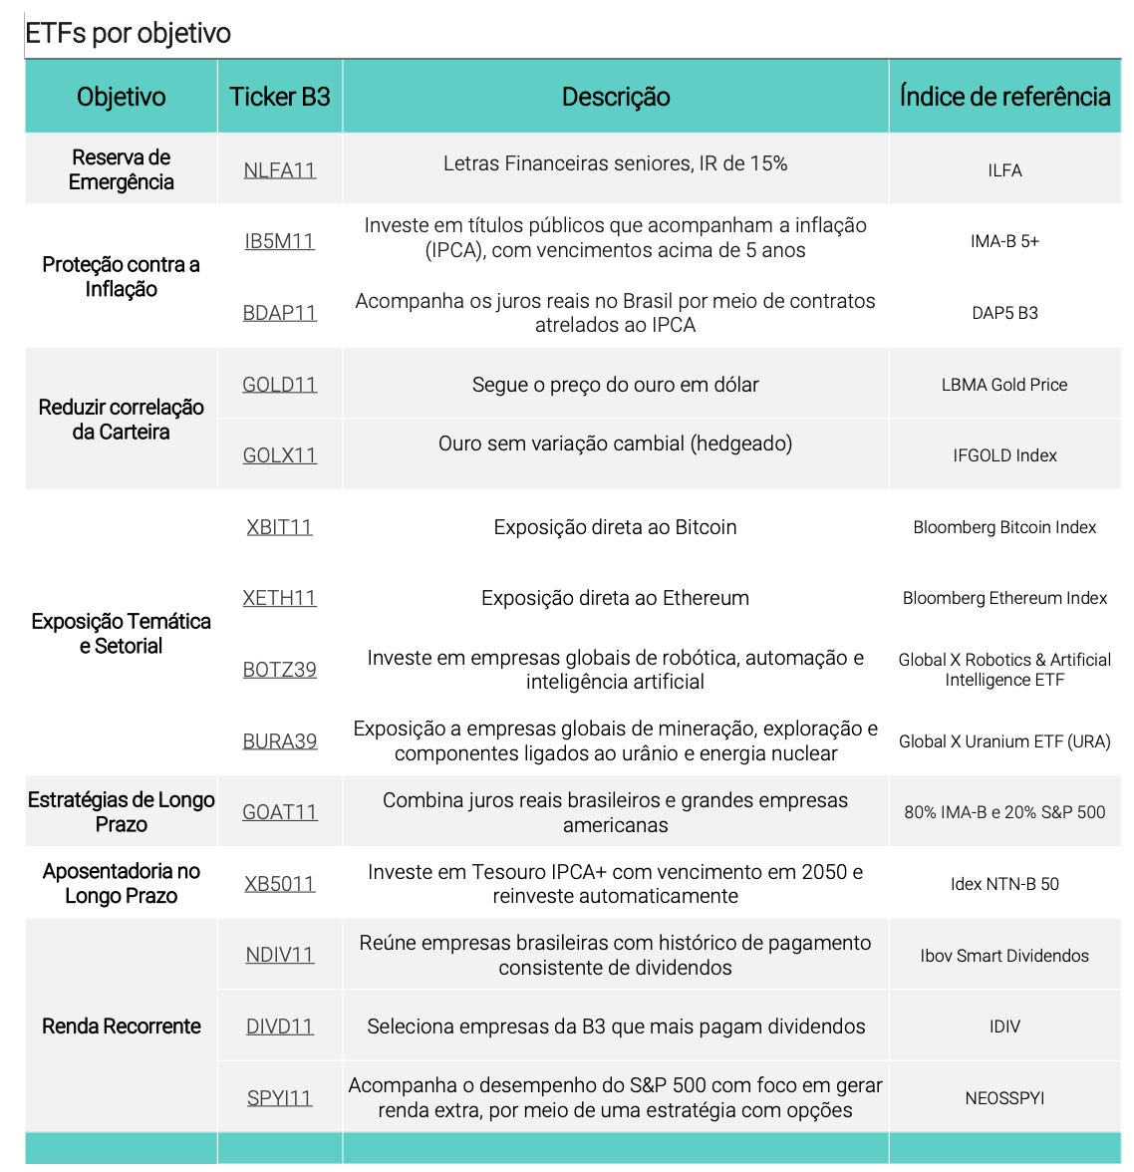
Abrigo |  |  |  |  | Para um cliente que já tem reserva de emergência. Qual nota você da para essa carteira de 0 a 10, considerando um risco agressivo
Fundo | Percentual | Classe de Ativo | Conservador | Classe de Ativo | Nome do Fundo / Ativo
Tesouro Selic / Fundo Simples | 50.0% | Pós-Fixado (DI / Caixa) | 80% | Pós-Fixado (DI / Caixa) | Augme 30
Kinea Inflação Curta FIRF | 4.0% | IPCA+ (Inflação) | 12% |  | Augme 180
Icatu Vanguarda Inflação Curta | 4.0% | Prefixados | 3% |  | B2V Bridge
Kinea Debêntures Incentivadas FIRF/Itaú Debêntures Incentivadas CDI/ARX Hedge Master FI Infra Renda Fixa | 7.5% | Multimercados | 5% |  | Capitânia Premium 45
JGP Corporate FIC FIF RF CP LP RL | 8.0% | Ações Brasil | 0% |  | Capitânia Radar 90
SPX Seahawk Crédito Privado FIC FIRF CP LP | 8.0% | Internacional / FX | 0% |  | Genoa Capital Radar
Kinea Oportunidade FIM | 8.0% | Total | 100% |  | JGP Corporate
NTNB 2028 | 4.0% |  |  |  | SPX Seahawk
 |  |  |  |  | Valora Guardian
Ritmo |  |  |  |  | Tesouro Selic / Fundo Simples
Fundo / Ativo | % | Classe de Ativo | Moderado | IPCA+ (Inflação) | B5P211 (ETF)
Tesouro Selic / Fundo Simples | 18% | Pós-Fixado (DI / Caixa) | 38% |  | Kinea Debêntures Incentivadas
Fundo Simples | 3% | IPCA+ (Inflação) | 27% |  | ARX Hedge Master FI Infra
JGP Corporate FIC FIF RF CP LP RL | 6% | Prefixados | 10% |  | IMAB11 (ETF)
SPX Seahawk Crédito Privado FIC FIRF CP LP | 6% | Multimercados | 10% |  | NTNB Principal (2029/2035)
ARX Hedge FIC Incentivado Infra RF RL | 6% | Ações Brasil | 7% |  | Itaú Debêntures Incentivadas
NTNB / IB5M11 | 9% | Internacional / FX | 8% |  | IB5M11 (ETF)
MS Global Fixed Income | 5% | Total | 100% | Pré-fixado | Trend Pré-Fixado FIRF LP RL
Kinea Atlas II FIM RL | 7% |  |  | Multimercados | Gávea Macro
Ibiuna Hedge ST | 4% |  |  |  | Gávea Macro Plus
Kapitalo Kappa Advisory | 7% |  |  |  | Ibiuna Hedge ST
Dynamo Cougar | 5% |  |  |  | Ibiuna Hedge ST Plus
Bogari Value | 4% |  |  |  | JGP Ecossistema 360
Atmos Ações | 4% |  |  |  | Kapitalo Kappa
IVVB11 / ETF S&P 500 | 6% |  |  |  | Kapitalo Zeta
JP Morgan Global Equity | 3% |  |  |  | Kinea Atlas
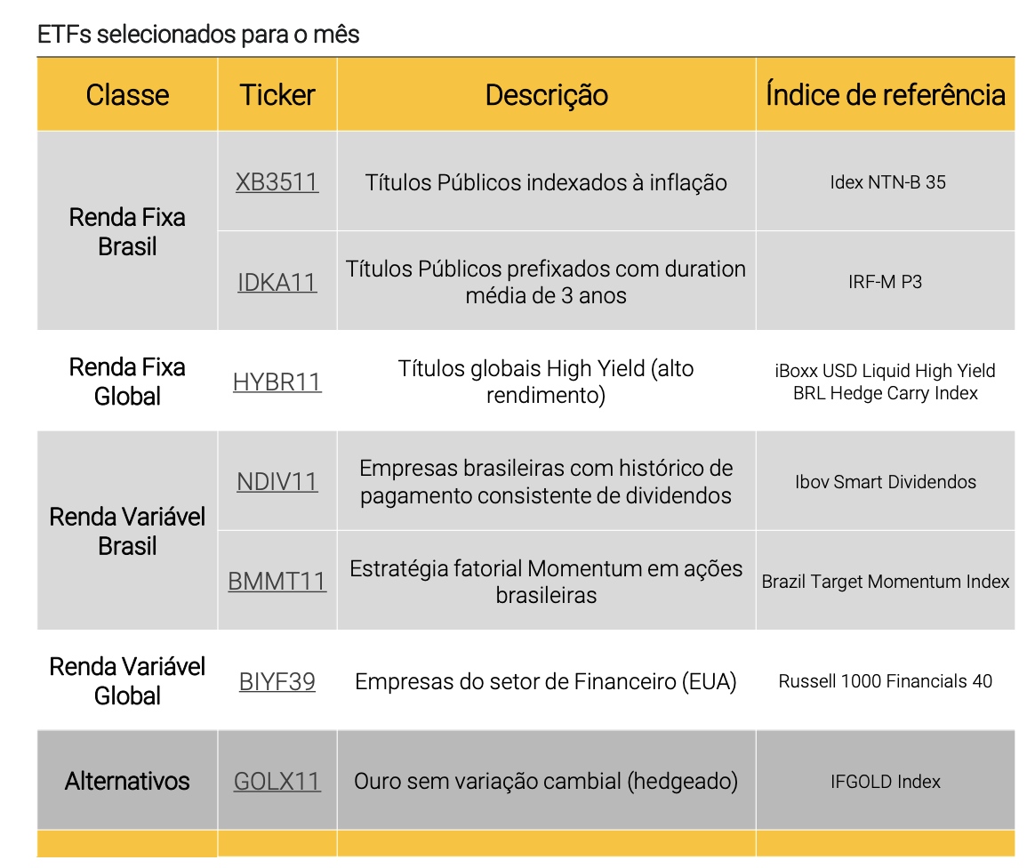
Trend Ouro | 4% |  |  |  | Kinea Oportunidade FIM
Hashdex Nasdaq Crypto | 3% |  |  |  | Legacy V10
 |  |  |  |  | Mar Absoluto
Vanguarda |  |  |  |  | SPX Nimitz
Fundo / Ativo | % | Classe de Ativo | Arrojado / Agressivo |  | SPX Raptor
Tesouro Selic / Fundo Simples | 4% | Pós-Fixado (DI / Caixa) | 12% |  | SPX Falcon
Capitânia Premium 45 | 3% | IPCA+ (Inflação) | 25% |  | Spectra (Alternativo)
JGP Corporate | 4% | Prefixados | 8% |  | Verde 60
SPX Seahawk | 3% | Multimercados | 22% |  | Verde AM X60 Advisory
Valora Guardian | 3% | Ações Brasil | 18% |  | Vista Hedge
IMAB11 | 6% | Internacional / FX | 15% |  | Vista Multiestratégia
IB5M11 | 5% | Total | 100% |  | Fundos Ouro
Kinea Debêntures Incentivadas | 5% |  |  | Ações Brasil | Alaska
ARX Hedge Master FI Infra | 4% |  |  |  | Alaska Black
Trend Pré-Fixado FIRF LP RL | 6% |  |  |  | Atmos Ações
Tesouro Pré 2027 | 2% |  |  |  | Bogari Value
Kinea Atlas | 4% |  |  |  | Bogari Value Q
Ibiuna Hedge ST | 4% |  |  |  | Brasil Capital
Kapitalo Kappa | 4% |  |  |  | Brasil Capital 30
SPX Nimitz | 4% |  |  |  | Dahlia Total Return
JGP Ecossistema 360 | 3% |  |  |  | Dynamo Cougar
Dynamo Cougar | 3% |  |  |  | Encore Long Bias
Atmos Ações | 3% |  |  |  | Forpus Ações
Dahlia Total Return | 4% |  |  |  | Hix Capital
Encore Long Bias | 4% |  |  |  | Hix Capital Institucional
SMAL11 | 4% |  |  |  | IP Participações
IVVB11 | 6% |  |  |  | Miles Acer
JP Morgan Global Equity | 3% |  |  |  | Real Investor
MS Global Fixed Income | 3% |  |  |  | Truxt Long Bias
GOLD11 | 4% |  |  |  | Velt Ações
Hashdex Nasdaq Crypto | 3% |  |  |  | SMAL11
 |  |  |  | Internacional / FX | S&P 500
 |  |  |  |  | Fundos Dólar
 |  |  |  |  | Hashdex Nasdaq Crypto
 |  |  |  |  | IVVB11
 |  |  |  |  | JP Morgan Global Equity
 |  |  |  |  | MS Global Fixed Income

Carteira INDE
Estabilidade | Diversificação | Valorização | Antifragilidade | Outros | Ordem | Pizza |  | Ordem | Estabilidade | Diversificação | Valorização | Antifragilidade | Outros
AUGME 180 RESP LIMITADA FIF CIC MULTIMERCADO CRÉDITO PRIVADO | ACCESS SPX THUNDERBOLT 2 FIC MULTIMERCADO | ISHARES CORE S&P 500 ETF - IVV | ISHARES GOLD TRUST - IAU | 1X SHORT VIX FUTURES ETF - SVIX | 1 | Estabilidade | 23% | 1 | AUGME 180 RESP LIMITADA FIF CIC MULTIMERCADO CRÉDITO PRIVADO | ACCESS SPX THUNDERBOLT 2 FIC MULTIMERCADO | ISHARES CORE S&P 500 ETF - IVV | ISHARES GOLD TRUST - IAU | 1X SHORT VIX FUTURES ETF - SVIX
CNPJ: 34.218.678/0001-67 | Situação: Em funcionamento normal | Gestão: Augme Capital | CNPJ: 51.476.177/0001-08 | Situação: Em funcionamento normal | Gestão: BTG Pactual Family Office | Tipo: ETF | Bolsa: NYSE ARCA | Situação: Ativo | Tipo: ETF | Bolsa: NYSE ARCA | Situação: Ativo | Tipo: ETF | Bolsa: CBOE | Situação: Ativo | 2 | Diversificação | 40% | 2 | AUGME 30 ADVISORY RESP LIMITADA FIF CIC RENDA FIXA CRÉDITO PRIVADO LP | ACESSO GENOA CAPITAL RADAR RESP LIMITADA FIF CIC MULTIMERCADO | VANGUARD 500 INDEX FUND - VOO | BRADESCO ÁGORA RESP LIMITADA FIF CIC CAMBIAL | 21S AFTM - AFTM.PA
AUGME 30 ADVISORY RESP LIMITADA FIF CIC RENDA FIXA CRÉDITO PRIVADO LP | ACESSO GENOA CAPITAL RADAR RESP LIMITADA FIF CIC MULTIMERCADO | VANGUARD 500 INDEX FUND - VOO | BRADESCO ÁGORA RESP LIMITADA FIF CIC CAMBIAL | 21S AFTM - AFTM.PA | 3 | Valorização | 30% | 3 | AUGME 30 II RESP LIMITADA FIF RENDA FIXA CRÉDITO PRIVADO LP | ACESSO GÁVEA MACRO 2 RESP LIMITADA FIF CIC MULTIMERCADO | ACCESS ATMOS II FIF CIC AÇÕES | BTG PACTUAL DIGITAL DÓLAR FI CAMBIAL | 21S ATOM - ATOM.PA
CNPJ: 30.568.495/0001-10 | Situação: Em funcionamento normal | Gestão: Augme Capital | CNPJ: 41.721.869/0001-02 | Situação: Em funcionamento normal | Gestão: Santander Brasil Asset Management | Tipo: ETF | Bolsa: NYSE ARCA | Situação: Ativo | CNPJ: 28.516.058/0001-01 | Situação: Em funcionamento normal | Gestão: Banco Bradesco | Tipo: ETF | Bolsa: EUROPA | Situação: Ativo | 4 | Antifragilidade | 8% | 4 | AUGME 30 RESP LIMITADA FIF CIC RENDA FIXA CRÉDITO PRIVADO LP | ACESSO IBIUNA HEDGE STS 2 RESP LIMITADA FIF CIC MULTIMERCADO | ACESSO BRASIL CAPITAL 30 RESP LIMITADA FIF CIC AÇÕES | BTG PACTUAL REFERENCE OURO FI MULTIMERCADO | 21S BINANCE COIN - BNBA.PA
AUGME 30 II RESP LIMITADA FIF RENDA FIXA CRÉDITO PRIVADO LP | ACESSO GÁVEA MACRO 2 RESP LIMITADA FIF CIC MULTIMERCADO | ACCESS ATMOS II FIF CIC AÇÕES | BTG PACTUAL DIGITAL DÓLAR FI CAMBIAL | 21S ATOM - ATOM.PA | 5 | Outros | 0% | 5 | AUGME 90 RESP LIMITADA FIF CIC MULTIMERCADO CRÉDITO PRIVADO | ACESSO IBIUNA ST PREV 2 RESP LIMITADA FIF CIC MULTIMERCADO CRÉDITO PRIVADO | ACESSO DAHLIA TOTAL RETURN 2 RESP LIMITADA FIF CIC MULTIMERCADO | BTG PACTUAL REFERENCE OURO FIF CIC MULTIMERCADO | 21S BOLD - BOLD.PA
CNPJ: 52.285.852/0001-76 | Situação: Em funcionamento normal | Gestão: Augme Capital | CNPJ: 45.343.227/0001-78 | Situação: Em funcionamento normal | Gestão: Santander Brasil Asset Management | CNPJ: 46.329.524/0001-21 | Situação: Em funcionamento normal | Gestão: BTG Pactual Family Office | CNPJ: 33.144.687/0001-98 | Situação: Em funcionamento normal | Gestão: BTG Pactual Asset Management | Tipo: ETF | Bolsa: EUROPA | Situação: Ativo | 6 |  |  | 6 | AUGME XP SEGUROS PREV HY FIE I RESP LIMITADA FIF MULTIMERCADO CRÉDITO PRIVADO | ACESSO IBIUNA ST PREV RESP LIMITADA FIF CIC MULTIMERCADO CRÉDITO PRIVADO | ACESSO DAHLIA TOTAL RETURN FIF CIC MULTIMERCADO | BTG PACTUAL REFERENCE OURO USD FIF CIC MULTIMERCADO | 21S RIPPLE XRP - AXRP.PA
AUGME 30 RESP LIMITADA FIF CIC RENDA FIXA CRÉDITO PRIVADO LP | ACESSO IBIUNA HEDGE STS 2 RESP LIMITADA FIF CIC MULTIMERCADO | ACESSO BRASIL CAPITAL 30 RESP LIMITADA FIF CIC AÇÕES | BTG PACTUAL REFERENCE OURO FI MULTIMERCADO | 21S BINANCE COIN - BNBA.PA | 7 | Gestoras Inde |  | 7 | CAPITÂNIA CREDPREVIDÊNCIA ICATU RESP LIMITADA FIF CIC RENDA FIXA CRÉDITO PRIVADO | ACESSO KAPITALO KAPPA 2 RESP LIMITADA FIF CIC MULTIMERCADO | ACESSO TRUXT LONG BIAS 2 RESP LIMITADA FIF CIC AÇÕES | BTG PACTUAL REFERENCE OURO USD RESP LIMITADA FI MULTIMERCADO | 21S SAND - ASAND.PA
CNPJ: 14.237.118/0001-42 | Situação: Em funcionamento normal | Gestão: Augme Capital | CNPJ: 34.246.343/0001-52 | Situação: Em funcionamento normal | Gestão: Santander Brasil Asset Management | CNPJ: 37.230.938/0001-08 | Situação: Em funcionamento normal | Gestão: Santander Brasil Asset Management | CNPJ: 33.600.729/0001-58 | Situação: Em funcionamento normal | Gestão: BTG Pactual Asset Management | Tipo: ETF | Bolsa: EUROPA | Situação: Ativo | 8 | Augme |  | 8 | CAPITÂNIA PREMIUM 45 RESP LIMITADA FIF CIC RENDA FIXA CRÉDITO PRIVADO LP | ACESSO LEGACY CAPITAL 2 RESP LIMITADA FIF CIC MULTIMERCADO | ACESSO TRUXT LONG BIAS RESP LIMITADA FIF CIC AÇÕES | EMPIRICUS DÓLAR FIF CAMBIAL | 21S STELLAR - AXLM.PA
AUGME 90 RESP LIMITADA FIF CIC MULTIMERCADO CRÉDITO PRIVADO | ACESSO IBIUNA ST PREV 2 RESP LIMITADA FIF CIC MULTIMERCADO CRÉDITO PRIVADO | ACESSO DAHLIA TOTAL RETURN 2 RESP LIMITADA FIF CIC MULTIMERCADO | BTG PACTUAL REFERENCE OURO FIF CIC MULTIMERCADO | 21S BOLD - BOLD.PA | 9 | Capitânia |  | 9 | CAPITÂNIA PREV ADVISORY XP SEGUROS RESP LIMITADA FIC RENDA FIXA CRÉDITO PRIVADO | ACESSO LEGACY CAPITAL PREV 2 RESP LIMITADA FIF CIC MULTIMERCADO | ACS BOGARI VALUE FIF CIC AÇÕES | ITAÚ GOLD DISTRIBUIDORES RESP LIMITADA FIF CIC MULTIMERCADO | 21S TEZOS - AXTZ.PA
CNPJ: 17.012.208/0001-23 | Situação: Em funcionamento normal | Gestão: Augme Capital | CNPJ: 37.204.791/0001-81 | Situação: Em funcionamento normal | Gestão: Santander Brasil Asset Management | CNPJ: 45.343.283/0001-02 | Situação: Em funcionamento normal | Gestão: Santander Brasil Asset Management | CNPJ: 36.498.594/0001-50 | Situação: Em funcionamento normal | Gestão: BTG Pactual Asset Management | Tipo: ETF | Bolsa: EUROPA | Situação: Ativo | 10 | JGP |  | 10 | CAPITÂNIA PREV BP FIF RENDA FIXA | ACESSO LEGACY CAPITAL RESP LIMITADA FIF CIC MULTIMERCADO | ACS ENCORE LONG BIAS BTG PREV 100 PREVIDÊNCIA FIF CIC MULTIMERCADO | ITAÚ INDEX DÓLAR RESP LIMITADA FIF CIC CAMBIAL | 21SHARES 2X LONG DOGECOIN ETF - TXXD
AUGME XP SEGUROS PREV HY FIE I RESP LIMITADA FIF MULTIMERCADO CRÉDITO PRIVADO | ACESSO IBIUNA ST PREV RESP LIMITADA FIF CIC MULTIMERCADO CRÉDITO PRIVADO | ACESSO DAHLIA TOTAL RETURN FIF CIC MULTIMERCADO | BTG PACTUAL REFERENCE OURO USD FIF CIC MULTIMERCADO | 21S RIPPLE XRP - AXRP.PA | 11 | SPX |  | 11 | CAPITÂNIA PREV ITAÚ FIE RESP LIMITADA FIF CIC MULTIMERCADO CRÉDITO PRIVADO | ACESSO SPX LANCER PLUS PREV 2 RESP LIMITADA FIF CIC MULTIMERCADO | ALASKA 100 LONG ONLY ICATU PREVIDÊNCIA FIF MULTIMERCADO PREVIDENCIÁRIO | ITAÚ INDEX GOLD RESP LIMITADA FIF CIC MULTIMERCADO
CNPJ: 60.749.195/0001-07 | Situação: Em funcionamento normal | Gestão: Augme Capital | CNPJ: 45.338.861/0001-12 | Situação: Em funcionamento normal | Gestão: Santander Brasil Asset Management | CNPJ: 37.204.827/0001-27 | Situação: Em funcionamento normal | Gestão: Santander Brasil Asset Management | CNPJ: 36.727.910/0001-18 | Situação: Em funcionamento normal | Gestão: BTG Pactual Asset Management | Tipo: ETF | Bolsa: EUROPA | Situação: Ativo | 12 | Valora |  | 12 | CAPITÂNIA RADAR 90 RESP LIMITADA FIF MULTIMERCADO CRÉDITO PRIVADO LP | ACESSO SPX NIMITZ 2 RESP LIMITADA FIF CIC MULTIMERCADO | ALASKA 70 LONG ONLY ICATU FIF MULTIMERCADO PREVIDENCIÁRIO | ITAÚ INDEX GOLD USD INVESTIMENTO NO EXTERIOR RESP LIMITADA FIF CIC MULTIMERCADO
CAPITÂNIA CREDPREVIDÊNCIA ICATU RESP LIMITADA FIF CIC RENDA FIXA CRÉDITO PRIVADO | ACESSO KAPITALO KAPPA 2 RESP LIMITADA FIF CIC MULTIMERCADO | ACESSO TRUXT LONG BIAS 2 RESP LIMITADA FIF CIC AÇÕES | BTG PACTUAL REFERENCE OURO USD RESP LIMITADA FI MULTIMERCADO | 21S SAND - ASAND.PA | 13 | Genoa |  | 13 | JGP CORPORATE FEEDER III RESP LIMITADA FIF CIC RENDA FIXA CRÉDITO PRIVADO LP | ACS KAPITALO ZETA PREV FIC MULTIMERCADO | ALASKA INSTITUCIONAL LONG ONLY FIF AÇÕES | MAPFRE RESP LIMITADA FIF CAMBIAL
CNPJ: 27.239.065/0001-40 | Situação: Em funcionamento normal | Gestão: Capitânia Investimentos | CNPJ: 37.243.770/0001-75 | Situação: Em funcionamento normal | Gestão: Santander Brasil Asset Management | CNPJ: 36.233.888/0001-50 | Situação: Em funcionamento normal | Gestão: Santander Brasil Asset Management | CNPJ: 34.979.818/0001-10 | Situação: Em funcionamento normal | Gestão: BTG Pactual Asset Management | Tipo: ETF | Bolsa: EUROPA | Situação: Ativo | 14 | Kapitalo |  | 14 | JGP CORPORATE RESP LIMITADA FIF CIC RENDA FIXA CRÉDITO PRIVADO LP | ACS SPX RANGER PREVIDÊNCIA FIC MULTIMERCADO | ALASKA LONG ONLY 100 ADV XP SEGUROS RESP LIMITADA FIF CIC MULTIMERCADO PREVIDENCIÁRIO | SANTANDER VIP RESP LIMITADA FIF CAMBIAL
CAPITÂNIA PREMIUM 45 RESP LIMITADA FIF CIC RENDA FIXA CRÉDITO PRIVADO LP | ACESSO LEGACY CAPITAL 2 RESP LIMITADA FIF CIC MULTIMERCADO | ACESSO TRUXT LONG BIAS RESP LIMITADA FIF CIC AÇÕES | EMPIRICUS DÓLAR FIF CAMBIAL | 21S STELLAR - AXLM.PA | 15 | Legacy |  | 15 | JGP CRÉDITO ECOSSISTEMA 360 ADVISORY RESP LIMITADA FIF CIC MULTIMERCADO CRÉDITO PRIVADO | BB ESPELHO GENOA CAPITAL RADAR RESP LIMITADA FIF CIC MULTIMERCADO | ALASKA LONG ONLY 70 ADVISORY XP SEGUROS RESP LIMITADA FIF CIC MULTIMERCADO PREVIDENCIÁRIO | TREND DÓLAR RESP LIMITADA FIF CAMBIAL
CNPJ: 20.146.294/0001-71 | Situação: Em funcionamento normal | Gestão: Capitânia Investimentos | CNPJ: 43.597.464/0001-30 | Situação: Em funcionamento normal | Gestão: Santander Brasil Asset Management | CNPJ: 30.077.777/0001-15 | Situação: Em funcionamento normal | Gestão: Santander Brasil Asset Management | CNPJ: 33.952.939/0001-05 | Situação: Em funcionamento normal | Gestão: Empiricus Gestão | Tipo: ETF | Bolsa: EUROPA | Situação: Ativo | 16 | Gávea |  | 16 | JGP CRÉDITO ITAÚ RESP LIMITADA FIF CIC RENDA FIXA PREVIDENCIÁRIO CRÉDITO PRIVADO | BB ESPELHO GÁVEA MACRO RESP LIMITADA FIF CIC MULTIMERCADO | ALASKA LONG ONLY PREVIDÊNCIA 70 FIF CIC MULTIMERCADO | TREND OURO DÓLAR RESP LIMITADA FIF MULTIMERCADO
CAPITÂNIA PREV ADVISORY XP SEGUROS RESP LIMITADA FIC RENDA FIXA CRÉDITO PRIVADO | ACESSO LEGACY CAPITAL PREV 2 RESP LIMITADA FIF CIC MULTIMERCADO | ACS BOGARI VALUE FIF CIC AÇÕES | ITAÚ GOLD DISTRIBUIDORES RESP LIMITADA FIF CIC MULTIMERCADO | 21S TEZOS - AXTZ.PA | 17 | Ibiuna |  | 17 | JGP CRÉDITO PREV ADVISORY XP SEGUROS RESP LIMITADA FIF CIC RENDA FIXA CRÉDITO PRIVADO LP | BB ESPELHO IBIUNA HEDGE STH RESP LIMITADA FIF CIC MULTIMERCADO | ALASKA PREVIDÊNCIA 100 LONG ONLY FIF CIC MULTIMERCADO | TREND OURO RESP LIMITADA FIF MULTIMERCADO
CNPJ: 32.319.658/0001-57 | Situação: Em funcionamento normal | Gestão: XP Vida e Previdência | CNPJ: 37.179.079/0001-70 | Situação: Em funcionamento normal | Gestão: Santander Brasil Asset Management | CNPJ: 40.812.328/0001-27 | Situação: Em funcionamento normal | Gestão: BTG Pactual Family Office | CNPJ: 36.966.636/0001-30 | Situação: Em funcionamento normal | Gestão: Itaú Asset Management | Tipo: ETF | Bolsa: EUROPA | Situação: Ativo | 18 | BTG |  | 18 | JGP CRÉDITO TIPO 1 ICATU RESP LIMITADA FIF CIC RENDA FIXA PREVIDENCIÁRIO CRÉDITO PRIVADO LP | BB ESPELHO KAPITALO KAPPA PRIVATE RESP LIMITADA FIF CIC MULTIMERCADO | AT ADVISORY II FIC AÇÕES
CAPITÂNIA PREV BP FIF RENDA FIXA | ACESSO LEGACY CAPITAL RESP LIMITADA FIF CIC MULTIMERCADO | ACS ENCORE LONG BIAS BTG PREV 100 PREVIDÊNCIA FIF CIC MULTIMERCADO | ITAÚ INDEX DÓLAR RESP LIMITADA FIF CIC CAMBIAL | 21SHARES 2X LONG DOGECOIN ETF - TXXD | 19 | Verde |  | 19 | MANAGER SPX SEAHAWK RESP LIMITADA FIF CIC RENDA FIXA CRÉDITO PRIVADO LP | BB ESPELHO KAPITALO KAPPA RESP LIMITA FIF CIC MULTIMERCADO | ATIT SELEÇÃO RESP LIMITADA FIF CIC AÇÕES
CNPJ: 34.270.943/0001-56 | Situação: Em funcionamento normal | Gestão: Capitânia Investimentos | CNPJ: 36.958.195/0001-24 | Situação: Em funcionamento normal | Gestão: Santander Brasil Asset Management | CNPJ: 51.389.615/0001-92 | Situação: Em funcionamento normal | Gestão: BTG Pactual Family Office | CNPJ: 37.306.612/0001-17 | Situação: Em funcionamento normal | Gestão: Itaú Asset Management | Tipo: ETF | Bolsa: NASDAQ | Situação: Ativo | 20 | Vista |  | 20 | SPX SEAHAWK ACCESS FIF CIC RENDA FIXA | BB ESPELHO LEGACY CAPITAL RESP LIMITADA FIF CIC MULTIMERCADO | ATMOS ATIT FIF CIC AÇÕES
CAPITÂNIA PREV ITAÚ FIE RESP LIMITADA FIF CIC MULTIMERCADO CRÉDITO PRIVADO | ACESSO SPX LANCER PLUS PREV 2 RESP LIMITADA FIF CIC MULTIMERCADO | ALASKA 100 LONG ONLY ICATU PREVIDÊNCIA FIF MULTIMERCADO PREVIDENCIÁRIO | ITAÚ INDEX GOLD RESP LIMITADA FIF CIC MULTIMERCADO |  | 21 | Kinea |  | 21 | SPX SEAHAWK ADVISORY RESP LIMITADA FIF CIC RENDA FIXA CRÉDITO PRIVADO LP | BB ESPELHO SPX NIMITZ RESP LIMITADA FIF CIC MULTIMERCADO | ATMOS AÇÕES FIF CIC AÇÕES
CNPJ: 41.709.507/0001-04 | Situação: Em funcionamento normal | Gestão: Capitânia Investimentos | CNPJ: 43.619.648/0001-53 | Situação: Em funcionamento normal | Gestão: Santander Brasil Asset Management | CNPJ: 34.081.155/0001-11 | Situação: Em funcionamento normal | Gestão: Alaska Asset Management | CNPJ: 35.492.154/0001-22 | Situação: Em funcionamento normal | Gestão: Itaú Asset Management |  | 22 | BlackRock |  | 22 | SPX SEAHAWK RESP LIMITADA FIF CIC RENDA FIXA CRÉDITO PRIVADO LP | BRADESCO GENOA CAPITAL CRUISE PGBL/VGBL RESP LIMITADA FIF CIC MULTIMERCADO | ATMOS AÇÕES II FIF CIC AÇÕES
CAPITÂNIA RADAR 90 RESP LIMITADA FIF MULTIMERCADO CRÉDITO PRIVADO LP | ACESSO SPX NIMITZ 2 RESP LIMITADA FIF CIC MULTIMERCADO | ALASKA 70 LONG ONLY ICATU FIF MULTIMERCADO PREVIDENCIÁRIO | ITAÚ INDEX GOLD USD INVESTIMENTO NO EXTERIOR RESP LIMITADA FIF CIC MULTIMERCADO |  | 23 | Vanguard |  | 23 | SPX SEAHAWK SELEÇÃO RESP LIMITADA FIF CIC RENDA FIXA CRÉDITO PRIVADO LP | BRADESCO GÁVEA MACRO RESP LIMITADA FIF CIC MULTIMERCADO | ATMOS EXCELLENCE RESP LIMITADA FIF CIC AÇÕES
CNPJ: 23.272.391/0001-07 | Situação: Em funcionamento normal | Gestão: Capitânia Investimentos | CNPJ: 34.258.120/0001-05 | Situação: Em funcionamento normal | Gestão: Santander Brasil Asset Management | CNPJ: 29.722.458/0001-36 | Situação: Em funcionamento normal | Gestão: Alaska Asset Management | CNPJ: 37.555.088/0001-18 | Situação: Em funcionamento normal | Gestão: Itaú Asset Management |  | 24 | Atmos |  | 24 | VALORA GUARDIAN ADVISORY RESP LIMITADA FIDC 1 | BRADESCO GÁVEA PGBL/VGBL RESP LIMITADA FIF CIC MULTIMERCADO | ATMR III FIF CIC AÇÕES
JGP CORPORATE FEEDER III RESP LIMITADA FIF CIC RENDA FIXA CRÉDITO PRIVADO LP | ACS KAPITALO ZETA PREV FIC MULTIMERCADO | ALASKA INSTITUCIONAL LONG ONLY FIF AÇÕES | MAPFRE RESP LIMITADA FIF CAMBIAL |  | 25 | Brasil Capital |  | 25 | VALORA GUARDIAN II RESP LIMITADA FIDC 1 | BRADESCO IBIUNA HEDGE ST PREV FIE II RESP LIMITADA FIF CIC MULTIMERCADO | BB ESPELHO ATM PRIVATE RESP LIMITADA FIF CIC AÇÕES
CNPJ: 23.956.069/0001-99 | Situação: Em funcionamento normal | Gestão: JGP | CNPJ: 55.136.698/0001-69 | Situação: Em funcionamento normal | Gestão: BTG Pactual Family Office | CNPJ: 26.673.556/0001-32 | Situação: Em funcionamento normal | Gestão: Alaska Asset Management | CNPJ: 20.077.065/0001-42 | Situação: Em funcionamento normal | Gestão: MAPFRE Investimentos |  | 26 | Dahlia |  | 26 | VALORA GUARDIAN RESP LIMITADA FIDC 1 | BRADESCO IBIUNA HEDGE ST PREV PGBL/VGBL RESP LIMITADA FIF CIC MULTIMERCADO | BB ESPELHO BRASIL CAPITAL 30 RESP LIMITADA FIF CIC AÇÕES
JGP CORPORATE RESP LIMITADA FIF CIC RENDA FIXA CRÉDITO PRIVADO LP | ACS SPX RANGER PREVIDÊNCIA FIC MULTIMERCADO | ALASKA LONG ONLY 100 ADV XP SEGUROS RESP LIMITADA FIF CIC MULTIMERCADO PREVIDENCIÁRIO | SANTANDER VIP RESP LIMITADA FIF CAMBIAL |  | 27 | Truxt |  | 27 |  | BRADESCO IBIUNA HEDGE STH RESP LIMITADA FIF CIC MULTIMERCADO | BOGARI VALUE ADVISORY RESP LIMITADA FIF CIC AÇÕES
CNPJ: 20.824.446/0001-48 | Situação: Em funcionamento normal | Gestão: JGP | CNPJ: 55.173.865/0001-41 | Situação: Em funcionamento normal | Gestão: BTG Pactual Family Office | CNPJ: 35.939.857/0001-56 | Situação: Em funcionamento normal | Gestão: Alaska Asset Management | CNPJ: 10.362.043/0001-70 | Situação: Em funcionamento normal | Gestão: Santander Brasil Asset Management |  | 28 | Bogari |  | 28 |  | BRADESCO KAPITALO KAPPA RESP LIMITADA FIF CIC MULTIMERCADO | BOGARI VALUE D RESP LIMITADA FIF CIC AÇÕES
JGP CRÉDITO ECOSSISTEMA 360 ADVISORY RESP LIMITADA FIF CIC MULTIMERCADO CRÉDITO PRIVADO | BB ESPELHO GENOA CAPITAL RADAR RESP LIMITADA FIF CIC MULTIMERCADO | ALASKA LONG ONLY 70 ADVISORY XP SEGUROS RESP LIMITADA FIF CIC MULTIMERCADO PREVIDENCIÁRIO | TREND DÓLAR RESP LIMITADA FIF CAMBIAL |  | 29 | Real Investor |  | 29 |  | BRADESCO KAPITALO ZETA RESP LIMITADA FIF CIC MULTIMERCADO | BOGARI VALUE ICATU PREV RESP LIMITADA FIF MULTIMERCADO
CNPJ: 45.683.300/0001-50 | Situação: Em funcionamento normal | Gestão: JGP | CNPJ: 45.081.735/0001-25 | Situação: Em funcionamento normal | Gestão: BB Asset Management | CNPJ: 35.939.700/0001-20 | Situação: Em funcionamento normal | Gestão: Alaska Asset Management | CNPJ: 31.132.386/0001-19 | Situação: Em funcionamento normal | Gestão: XP Asset Management |  | 30 | DCG (pesquisar problema |  | 30 |  | BRADESCO LEGACY CAPITAL II PGBL/VGBL RESP LIMITADA FIF CIC MULTIMERCADO | BOGARI VALUE Q ACCESS PREVIDÊNCIA FIF CIC AÇÕES
JGP CRÉDITO ITAÚ RESP LIMITADA FIF CIC RENDA FIXA PREVIDENCIÁRIO CRÉDITO PRIVADO | BB ESPELHO GÁVEA MACRO RESP LIMITADA FIF CIC MULTIMERCADO | ALASKA LONG ONLY PREVIDÊNCIA 70 FIF CIC MULTIMERCADO | TREND OURO DÓLAR RESP LIMITADA FIF MULTIMERCADO |  | 31 | DYN |  | 31 |  | BRADESCO LEGACY CAPITAL PGBL/VGBL RESP LIMITADA FIF CIC MULTIMERCADO | BOGARI VALUE Q RESP LIMITADA FIF CIC AÇÕES
CNPJ: 41.955.494/0001-45 | Situação: Em funcionamento normal | Gestão: JGP | CNPJ: 30.506.347/0001-71 | Situação: Em funcionamento normal | Gestão: BB Asset Management | CNPJ: 41.881.132/0001-57 | Situação: Em funcionamento normal | Gestão: Alaska Asset Management | CNPJ: 35.609.786/0001-23 | Situação: Em funcionamento normal | Gestão: XP Asset Management |  | 32 | Dynamo |  | 32 |  | BRADESCO SPX LANCER PLUS PGBL/VGBL RESP LIMITADA FIF CIC MULTIMERCADO | BOGARI VALUE RESP LIMITADA FIF CIC AÇÕES
JGP CRÉDITO PREV ADVISORY XP SEGUROS RESP LIMITADA FIF CIC RENDA FIXA CRÉDITO PRIVADO LP | BB ESPELHO IBIUNA HEDGE STH RESP LIMITADA FIF CIC MULTIMERCADO | ALASKA PREVIDÊNCIA 100 LONG ONLY FIF CIC MULTIMERCADO | TREND OURO RESP LIMITADA FIF MULTIMERCADO |  | 33 | Encore |  | 33 |  | BRADESCO SPX NIMITZ RESP LIMITADA FIF CIC MULTIMERCADO | BP SPX PREV LONG BIAS PREV PREVIDÊNCIA FIF CIC MULTIMERCADO
CNPJ: 32.319.225/0001-00 | Situação: Em funcionamento normal | Gestão: JGP | CNPJ: 46.467.149/0001-86 | Situação: Em funcionamento normal | Gestão: BB Asset Management | CNPJ: 37.313.900/0001-07 | Situação: Em funcionamento normal | Gestão: Alaska Asset Management | CNPJ: 22.963.439/0001-52 | Situação: Em funcionamento normal | Gestão: XP Asset Management |  | 34 | Forpus |  | 34 |  | BRADESCO VERDE AM 60 RESP LIMITADA FIF CIC MULTIMERCADO | BRADESCO BRASIL CAPITAL 30 RESP LIMITADA FIF CIC AÇÕES
JGP CRÉDITO TIPO 1 ICATU RESP LIMITADA FIF CIC RENDA FIXA PREVIDENCIÁRIO CRÉDITO PRIVADO LP | BB ESPELHO KAPITALO KAPPA PRIVATE RESP LIMITADA FIF CIC MULTIMERCADO | AT ADVISORY II FIC AÇÕES |  |  | 35 | Hix |  | 35 |  | BRASILPREV GENOA CAPITAL CRUISE II RESP LIMITADA FIF CIC MULTIMERCADO | BRADESCO VELT PGBL/VGBL RESP LIMITADA FIF CIC AÇÕES
CNPJ: 41.128.345/0001-02 | Situação: Em funcionamento normal | Gestão: JGP | CNPJ: 34.616.859/0001-41 | Situação: Em funcionamento normal | Gestão: BB Asset Management | CNPJ: 45.089.460/0001-76 | Situação: Em funcionamento normal | Gestão: XP Advisory |  |  | 36 | Inter |  | 36 |  | BRASILPREV GENOA CAPITAL CRUISE RESP LIMITADA FIF CIC MULTIMERCADO | BRASIL CAPITAL 100 B PREV RESP LIMITADA FIF CIC AÇÕES
MANAGER SPX SEAHAWK RESP LIMITADA FIF CIC RENDA FIXA CRÉDITO PRIVADO LP | BB ESPELHO KAPITALO KAPPA RESP LIMITA FIF CIC MULTIMERCADO | ATIT SELEÇÃO RESP LIMITADA FIF CIC AÇÕES |  |  | 37 | IP Participações |  | 37 |  | BRASILPREV IBIUNA ST RESP LIMITADA FIF CIC MULTIMERCADO CRÉDITO PRIVADO | BRASIL CAPITAL 100 XP SEGUROS ADVISORY PREVIDÊNCIA RESP LIMITADA FIF CIC AÇÕES
CNPJ: 43.759.209/0001-46 | Situação: Em funcionamento normal | Gestão: Guide Investimentos | CNPJ: 34.616.836/0001-37 | Situação: Em funcionamento normal | Gestão: BB Asset Management | CNPJ: 43.551.296/0001-41 | Situação: Em funcionamento normal | Gestão: Itaú Asset Management |  |  | 38 | Velt |  | 38 |  | BRASILPREV KINEA SIGMA PREV RESP LIMITADA FIF CIC MULTIMERCADO | BRASIL CAPITAL 30 ADVISORY RESP LIMITADA FIF CIC AÇÕES
SPX SEAHAWK ACCESS FIF CIC RENDA FIXA | BB ESPELHO LEGACY CAPITAL RESP LIMITADA FIF CIC MULTIMERCADO | ATMOS ATIT FIF CIC AÇÕES |  |  | 39 | VTR |  | 39 |  | BRASILPREV KINEA SIGMA PREV RESP LIMITADA FIF MULTIMERCADO | BRASIL CAPITAL 30 ÁGORA RESP LIMITADA FIF CIC AÇÕES
CNPJ: 35.343.590/0001-30 | Situação: Em funcionamento normal | Gestão: BTG Pactual Family Office | CNPJ: 39.255.834/0001-83 | Situação: Em funcionamento normal | Gestão: BB Asset Management | CNPJ: 21.762.107/0001-47 | Situação: Em funcionamento normal | Gestão: Atmos Capital |  |  | 40 | Bradesco |  | 40 |  | BRASILPREV LEGACY CAPITAL RESP LIMITADA FIF CIC MULTIMERCADO | BRASIL CAPITAL 70 XP SEGUROS ADVISORY PREVIDÊNCIA RESP LIMITADA FIF MULTIMERCADO
SPX SEAHAWK ADVISORY RESP LIMITADA FIF CIC RENDA FIXA CRÉDITO PRIVADO LP | BB ESPELHO SPX NIMITZ RESP LIMITADA FIF CIC MULTIMERCADO | ATMOS AÇÕES FIF CIC AÇÕES |  |  | 41 | Itaú |  | 41 |  | BTGP ACCESS GÁVEA MACRO FIF CIC MULTIMERCADO | BRASIL CAPITAL I ITAÚ RESP LIMITADA FIF CIC AÇÕES PREVIDENCIÁRIO
CNPJ: 35.648.999/0001-64 | Situação: Em funcionamento normal | Gestão: SPX Capital | CNPJ: 30.518.545/0001-55 | Situação: Em funcionamento normal | Gestão: BB Asset Management | CNPJ: 11.145.320/0001-56 | Situação: Em funcionamento normal | Gestão: Atmos Capital |  |  | 42 | Empiricus |  | 42 |  | BTGP ACCESS IBIUNA HEDGE STH FIF CIC MULTIMERCADO | BRASIL CAPITAL INSTITUCIONAL 30 RESP LIMITADA FIF CIC AÇÕES
SPX SEAHAWK RESP LIMITADA FIF CIC RENDA FIXA CRÉDITO PRIVADO LP | BRADESCO GENOA CAPITAL CRUISE PGBL/VGBL RESP LIMITADA FIF CIC MULTIMERCADO | ATMOS AÇÕES II FIF CIC AÇÕES |  |  | 43 | Mapfre |  | 43 |  | BTGP ACCESS KAPITALO KAPPA FIF CIC MULTIMERCADO | BRASIL CAPITAL ITAÚ IQ RESP LIMITADA FIF CIC AÇÕES PREVIDENCIÁRIO
CNPJ: 35.505.971/0001-78 | Situação: Em funcionamento normal | Gestão: SPX Capital | CNPJ: 44.983.209/0001-98 | Situação: Em funcionamento normal | Gestão: Banco Bradesco | CNPJ: 19.726.267/0001-99 | Situação: Em funcionamento normal | Gestão: Atmos Capital |  |  | 44 |  |  | 44 |  | BTGP ACCESS SPX NIMITZ FIF CIC MULTIMERCADO | BRASIL CAPITAL RESP LIMITADA FIF CIC AÇÕES
SPX SEAHAWK SELEÇÃO RESP LIMITADA FIF CIC RENDA FIXA CRÉDITO PRIVADO LP | BRADESCO GÁVEA MACRO RESP LIMITADA FIF CIC MULTIMERCADO | ATMOS EXCELLENCE RESP LIMITADA FIF CIC AÇÕES |  |  | 45 |  |  | 45 |  | BTGP THUNDERBOLT ACCESS FIF CIC MULTIMERCADO | BRASILPREV BRASIL CAPITAL RESP LIMITADA FIF CIC AÇÕES
CNPJ: 42.431.531/0001-89 | Situação: Em funcionamento normal | Gestão: Itaú Asset Management | CNPJ: 28.428.211/0001-49 | Situação: Em funcionamento normal | Gestão: Banco Bradesco | CNPJ: 45.938.170/0001-50 | Situação: Em funcionamento normal | Gestão: Plural |  |  | 46 |  |  | 46 |  | CAIXA EXPERT SPX NIMITZ RESP LIMITADA FIF CIC MULTIMERCADO | BTGP ACCESS SPX FALCON FIF CIC AÇÕES
VALORA GUARDIAN ADVISORY RESP LIMITADA FIDC 1 | BRADESCO GÁVEA PGBL/VGBL RESP LIMITADA FIF CIC MULTIMERCADO | ATMR III FIF CIC AÇÕES |  |  | 47 |  |  | 47 |  | CONEXÃO GENOA CAPITAL RADAR RESP LIMITADA FIF CIC MULTIMERCADO | CONEXÃO REAL INVESTOR RESP LIMITADA FIF CIC AÇÕES
CNPJ: 25.213.355/0001-90 | Situação: Em funcionamento normal | Gestão: Valora Investimentos | CNPJ: 38.860.552/0001-42 | Situação: Em funcionamento normal | Gestão: Banco Bradesco | CNPJ: 45.124.029/0001-13 | Situação: Em funcionamento normal | Gestão: Atmos Capital |  |  | 48 |  |  | 48 |  | CONEXÃO LEGACY CAPITAL RESP LIMITADA FIF CIC MULTIMERCADO | CONEXÃO TRUXT LONG BIAS RESP LIMITADA FIF CIC MULTIMERCADO
VALORA GUARDIAN II RESP LIMITADA FIDC 1 | BRADESCO IBIUNA HEDGE ST PREV FIE II RESP LIMITADA FIF CIC MULTIMERCADO | BB ESPELHO ATM PRIVATE RESP LIMITADA FIF CIC AÇÕES |  |  | 49 |  |  | 49 |  | CONEXÃO NIMITZ RESP LIMITADA FIF CIC MULTIMERCADO | DAHLIA 70 ADVISORY XP SEGUROS II PREVIDÊNCIA RESP LIMITADA FIC MULTIMERCADO
CNPJ: 23.729.525/0001-68 | Situação: Em funcionamento normal | Gestão: Valora Investimentos | CNPJ: 44.703.556/0001-10 | Situação: Em funcionamento normal | Gestão: Banco Bradesco | CNPJ: 46.133.998/0001-01 | Situação: Em funcionamento normal | Gestão: BB Asset Management |  |  | 50 |  |  | 50 |  | CONEXÃO VERDE AM 60 RESP LIMITADA FIF CIC MULTIMERCADO | DAHLIA 70 ADVISORY XP SEGUROS PREVIDÊNCIA RESP LIMITADA FIC MULTIMERCADO
VALORA GUARDIAN RESP LIMITADA FIDC 1 | BRADESCO IBIUNA HEDGE ST PREV PGBL/VGBL RESP LIMITADA FIF CIC MULTIMERCADO | BB ESPELHO BRASIL CAPITAL 30 RESP LIMITADA FIF CIC AÇÕES |  |  | 51 |  |  | 51 |  | CONEXÃO VISTA HEDGE RESP LIMITADA FIF CIC MULTIMERCADO | DAHLIA BP PREV TOTAL RETURN 70 RESP LIMITADA FIF CIC MULTIMERCADO
CNPJ: 11.701.985/0001-07 | Situação: Em funcionamento normal | Gestão: Valora Investimentos | CNPJ: 44.339.970/0001-91 | Situação: Em funcionamento normal | Gestão: Banco Bradesco | CNPJ: 35.292.610/0001-90 | Situação: Em funcionamento normal | Gestão: BB Asset Management |  |  | 52 |  |  | 52 |  | CSHG ALLOCATION IBIUNA HEDGE STHG II RESP LIMITADA FIF CIC MULTIMERCADO | DAHLIA PREV TOTAL RETURN 70 A RESP LIMITADA FIF CIC MULTIMERCADO
 | BRADESCO IBIUNA HEDGE STH RESP LIMITADA FIF CIC MULTIMERCADO | BOGARI VALUE ADVISORY RESP LIMITADA FIF CIC AÇÕES |  |  | 53 |  |  | 53 |  | CSHG ALLOCATION LEGACY CAPITAL RESP LIMITADA FIF CIC MULTIMERCADO | DAHLIA TOTAL RETURN ADVISORY RESP LIMITADA FIF CIC MULTIMERCADO
 | CNPJ: 32.273.503/0001-27 | Situação: Em funcionamento normal | Gestão: Banco Bradesco | CNPJ: 42.870.763/0001-33 | Situação: Em funcionamento normal | Gestão: Bogari Capital |  |  | 54 |  |  | 54 |  | CSHG ALLOCATION VERDE 30 RESP LIMITADA FIF CIC MULTIMERCADO | DAHLIA TOTAL RETURN BP PREVIDÊNCIA FIC MULTIMERCADO
 | BRADESCO KAPITALO KAPPA RESP LIMITADA FIF CIC MULTIMERCADO | BOGARI VALUE D RESP LIMITADA FIF CIC AÇÕES |  |  | 55 |  |  | 55 |  | CSHG ALLOCATION VISTA MULTIESTRATÉGIA CSHG RESP LIMITADA FIF CIC MULTIMERCADO | DAHLIA TOTAL RETURN RESP LIMITADA FIF CIC MULTIMERCADO
 | CNPJ: 28.428.226/0001-07 | Situação: Em funcionamento normal | Gestão: Banco Bradesco | CNPJ: 15.390.811/0001-13 | Situação: Em funcionamento normal | Gestão: Bogari Capital |  |  | 56 |  |  | 56 |  | GENOA CAPITAL CRUISE PREV A RESP LIMITADA FIF CIC MULTIMERCADO | DAHLIA TOTAL RETURN SELEÇÃO RESP LIMITADA FIF CIC MULTIMERCADO
 | BRADESCO KAPITALO ZETA RESP LIMITADA FIF CIC MULTIMERCADO | BOGARI VALUE ICATU PREV RESP LIMITADA FIF MULTIMERCADO |  |  | 57 |  |  | 57 |  | GENOA CAPITAL CRUISE PREV BTG RESP LIMITADA FIF CIC MULTIMERCADO | DAHLIA TOTAL RETURN ÁGORA RESP LIMITADA FIF CIC MULTIMERCADO
 | CNPJ: 41.545.212/0001-31 | Situação: Em funcionamento normal | Gestão: Banco Bradesco | CNPJ: 29.722.437/0001-10 | Situação: Em funcionamento normal | Gestão: Bogari Capital |  |  | 58 |  |  | 58 |  | GENOA CAPITAL CRUISE PREV ICATU SEGUROS RESP LIMITADA FIF CIC MULTIMERCADO | DCG ADVISORY FIC AÇÕES
 | BRADESCO LEGACY CAPITAL II PGBL/VGBL RESP LIMITADA FIF CIC MULTIMERCADO | BOGARI VALUE Q ACCESS PREVIDÊNCIA FIF CIC AÇÕES |  |  | 59 |  |  | 59 |  | GENOA CAPITAL CRUISE PREV XP SEG RESP LIMITADA FIF CIC MULTIMERCADO | DCG ADVISORY I FIC AÇÕES
 | CNPJ: 41.575.396/0001-82 | Situação: Em funcionamento normal | Gestão: Banco Bradesco | CNPJ: 38.173.778/0001-75 | Situação: Em funcionamento normal | Gestão: BTG Pactual Family Office |  |  | 60 |  |  | 60 |  | GENOA CAPITAL RADAR ACCESS FIF CIC MULTIMERCADO | DYN COU 2 PVT RESP LIMITADA FIF CIC AÇÕES
 | BRADESCO LEGACY CAPITAL PGBL/VGBL RESP LIMITADA FIF CIC MULTIMERCADO | BOGARI VALUE Q RESP LIMITADA FIF CIC AÇÕES |  |  | 61 |  |  | 61 |  | GENOA CAPITAL RADAR ADVISORY RESP LIMITADA FIF CIC MULTIMERCADO | DYN COU PVT RESP LIMITADA FIF CIC AÇÕES
 | CNPJ: 38.860.415/0001-08 | Situação: Em funcionamento normal | Gestão: Banco Bradesco | CNPJ: 29.286.347/0001-24 | Situação: Em funcionamento normal | Gestão: Bogari Capital |  |  | 62 |  |  | 62 |  | GENOA CAPITAL RADAR RESP LIMITADA FIF CIC MULTIMERCADO | DYN COU SELEÇÃO RESP LIMITADA FIF CIC AÇÕES
 | BRADESCO SPX LANCER PLUS PGBL/VGBL RESP LIMITADA FIF CIC MULTIMERCADO | BOGARI VALUE RESP LIMITADA FIF CIC AÇÕES |  |  | 63 |  |  | 63 |  | GENOA CAPITAL RADAR SELECTION FIF CIC MULTIMERCADO | DYNAMO COUGAR FIF
 | CNPJ: 42.461.943/0001-61 | Situação: Em funcionamento normal | Gestão: Banco Bradesco | CNPJ: 08.323.402/0001-39 | Situação: Em funcionamento normal | Gestão: Bogari Capital |  |  | 64 |  |  | 64 |  | GENOA CAPITAL RADAR SELEÇÃO RESP LIMITADA FIF CIC MULTIMERCADO | ENCORE LONG BIAS ADVISORY RESP LIMITADA FIC MULTIMERCADO
 | BRADESCO SPX NIMITZ RESP LIMITADA FIF CIC MULTIMERCADO | BP SPX PREV LONG BIAS PREV PREVIDÊNCIA FIF CIC MULTIMERCADO |  |  | 65 |  |  | 65 |  | GÁVEA MACRO ADVISORY RESP LIMITADA FIF CIC MULTIMERCADO | ENCORE LONG BIAS FIF CIC MULTIMERCADO
 | CNPJ: 28.428.202/0001-58 | Situação: Em funcionamento normal | Gestão: Banco Bradesco | CNPJ: 41.063.234/0001-65 | Situação: Em funcionamento normal | Gestão: BTG Pactual Family Office |  |  | 66 |  |  | 66 |  | GÁVEA MACRO II RESP LIMITADA FIF CIC MULTIMERCADO | ENCORE LONG BIAS S FIF CIC MULTIMERCADO
 | BRADESCO VERDE AM 60 RESP LIMITADA FIF CIC MULTIMERCADO | BRADESCO BRASIL CAPITAL 30 RESP LIMITADA FIF CIC AÇÕES |  |  | 67 |  |  | 67 |  | GÁVEA MACRO PLUS II RESP LIMITADA FIF CIC MULTIMERCADO | ENCORE LONG BIASED XP SEGUROS 100 RESP LIMITADA FIC MULTIMERCADO PREVIDENCIÁRIO
 | CNPJ: 30.378.646/0001-78 | Situação: Em funcionamento normal | Gestão: Banco Bradesco | CNPJ: 34.109.840/0001-09 | Situação: Em funcionamento normal | Gestão: Banco Bradesco |  |  | 68 |  |  | 68 |  | GÁVEA MACRO RESP LIMITADA FIF CIC MULTIMERCADO | ENCORE LONG BIASED XP SEGUROS PREV 70 RESP LIMITADA FIC MULTIMERCADO
 | BRASILPREV GENOA CAPITAL CRUISE II RESP LIMITADA FIF CIC MULTIMERCADO | BRADESCO VELT PGBL/VGBL RESP LIMITADA FIF CIC AÇÕES |  |  | 69 |  |  | 69 |  | GÁVEA MACRO SELEÇÃO RESP LIMITADA FIF CIC MULTIMERCADO | FALCON SPX RESP LIMITADA FIF CIC AÇÕES
 | CNPJ: 49.352.983/0001-14 | Situação: Em funcionamento normal | Gestão: Brasilprev | CNPJ: 38.860.836/0001-39 | Situação: Em funcionamento normal | Gestão: Banco Bradesco |  |  | 70 |  |  | 70 |  | GÁVEA MACRO XP SEGUROS RESP LIMITADA FIC MULTIMERCADO PREVIDENCIÁRIO CRÉDITO PRIVADO | FORPUS AÇÕES RESP LIMITADA FIF CIC AÇÕES
 | BRASILPREV GENOA CAPITAL CRUISE RESP LIMITADA FIF CIC MULTIMERCADO | BRASIL CAPITAL 100 B PREV RESP LIMITADA FIF CIC AÇÕES |  |  | 71 |  |  | 71 |  | GÁVEA MACRO ÁGORA RESP LIMITADA FIF CIC MULTIMERCADO | HIX CAPITAL ADVISORY FIC AÇÕES
 | CNPJ: 43.403.792/0001-58 | Situação: Em funcionamento normal | Gestão: Brasilprev | CNPJ: 38.015.734/0001-17 | Situação: Em funcionamento normal | Gestão: Brasil Capital |  |  | 72 |  |  | 72 |  | IBIUNA HEDGE ST ADVISORY RESP LIMITADA FIF CIC MULTIMERCADO | HIX CAPITAL FIC AÇÕES
 | BRASILPREV IBIUNA ST RESP LIMITADA FIF CIC MULTIMERCADO CRÉDITO PRIVADO | BRASIL CAPITAL 100 XP SEGUROS ADVISORY PREVIDÊNCIA RESP LIMITADA FIF CIC AÇÕES |  |  | 73 |  |  | 73 |  | IBIUNA HEDGE ST PLUS MASTER RESP LIMITADA FIF MULTIMERCADO SUBCLASSE IBIUNA HEDGE ST PLUS | HIX CAPITAL INSTITUCIONAL FIF CIC AÇÕES
 | CNPJ: 43.403.764/0001-30 | Situação: Em funcionamento normal | Gestão: Brasilprev | CNPJ: 34.187.279/0001-86 | Situação: Em funcionamento normal | Gestão: Brasil Capital |  |  | 74 |  |  | 74 |  | IBIUNA HEDGE STH IMERCADO ÁGORA RESP LIMITADA FIF CIC MULTIMERCADO | HIX ICATU LONG ONLY QUALIFICADO 100 RESP LIMITADA FIF CIC MULTIMERCADO PREVIDENCIÁRIO
 | BRASILPREV KINEA SIGMA PREV RESP LIMITADA FIF CIC MULTIMERCADO | BRASIL CAPITAL 30 ADVISORY RESP LIMITADA FIF CIC AÇÕES |  |  | 75 |  |  | 75 |  | IBIUNA HEDGE STH RESP LIMITADA FIF CIC MULTIMERCADO | HIX PREV III PREVIDÊNCIA RESP LIMITADA FIF CIC AÇÕES
 | CNPJ: 40.021.710/0001-12 | Situação: Em funcionamento normal | Gestão: Brasilprev | CNPJ: 34.430.477/0001-29 | Situação: Em funcionamento normal | Gestão: Brasil Capital |  |  | 76 |  |  | 76 |  | IBIUNA HEDGE STR SELEÇÃO RESP LIMITADA FIF CIC MULTIMERCADO | HIX XP SEGUROS PREV RESP LIMITADA FIC MULTIMERCADO
 | BRASILPREV KINEA SIGMA PREV RESP LIMITADA FIF MULTIMERCADO | BRASIL CAPITAL 30 ÁGORA RESP LIMITADA FIF CIC AÇÕES |  |  | 77 |  |  | 77 |  | IBIUNA I ST PREV ITAÚ FIE RESP LIMITADA FIF CIC MULTIMERCADO CRÉDITO PRIVADO | INTER ACCESS ATMOS RESP LIMITADA FIF CIC AÇÕES
 | CNPJ: 41.504.602/0001-63 | Situação: Em funcionamento normal | Gestão: Kinea Investimentos | CNPJ: 34.109.838/0001-30 | Situação: Em funcionamento normal | Gestão: Banco Bradesco |  |  | 78 |  |  | 78 |  | IBIUNA ST PREV ACCESS FIF CIC MULTIMERCADO | INTER ACCESS BOGARI VALUE RESP LIMITADA FIF CIC AÇÕES
 | BRASILPREV LEGACY CAPITAL RESP LIMITADA FIF CIC MULTIMERCADO | BRASIL CAPITAL 70 XP SEGUROS ADVISORY PREVIDÊNCIA RESP LIMITADA FIF MULTIMERCADO |  |  | 79 |  |  | 79 |  | IBIUNA ST PREV ICATU RESP LIMITADA FIF MULTIMERCADO CRÉDITO PRIVADO | IP PARTICIPAÇÕES IPG RESP LIMITADA FIF CIC AÇÕES
 | CNPJ: 46.909.575/0001-22 | Situação: Em funcionamento normal | Gestão: Brasilprev | CNPJ: 32.892.517/0001-29 | Situação: Em funcionamento normal | Gestão: Brasil Capital |  |  | 80 |  |  | 80 |  | IBIUNA ST S PREV RESP LIMITADA FIF CIC MULTIMERCADO PREVIDENCIÁRIO CRÉDITO PRIVADO | IP PARTICIPAÇÕES IPG ÁGORA RESP LIMITADA FIF CIC AÇÕES
 | BTGP ACCESS GÁVEA MACRO FIF CIC MULTIMERCADO | BRASIL CAPITAL I ITAÚ RESP LIMITADA FIF CIC AÇÕES PREVIDENCIÁRIO |  |  | 81 |  |  | 81 |  | IBIUNA ST XP SEG PREV RESP LIMITADA FIC MULTIMERCADO CRÉDITO PRIVADO | ISHARES S&P 500 INVESTIMENTO NO EXTERIOR RESP LIMITADA FUNDO DE ÍNDICE EM COTAS - IVVB11
 | CNPJ: 17.816.013/0001-36 | Situação: Em funcionamento normal | Gestão: BTG Pactual Family Office | CNPJ: 32.320.651/0001-55 | Situação: Em funcionamento normal | Gestão: Brasil Capital |  |  | 82 |  |  | 82 |  | ICATU VERDE MASTER PREV 60 QUALIFICADO RESP LIMITADA FIF CIC MULTIMERCADO | IT NOW S&P500® TRN RESP LIMITADA FUNDO DE ÍNDICE - SPXI11
 | BTGP ACCESS IBIUNA HEDGE STH FIF CIC MULTIMERCADO | BRASIL CAPITAL INSTITUCIONAL 30 RESP LIMITADA FIF CIC AÇÕES |  |  | 83 |  |  | 83 |  | INTER ACCESS LEGACY CAPITAL FIF CIC MULTIMERCADO | ITAÚ SELEÇÃO BRASIL CAPITAL 30 RESP LIMITADA FIF CIC AÇÕES
 | CNPJ: 26.822.047/0001-24 | Situação: Em funcionamento normal | Gestão: BTG Pactual Family Office | CNPJ: 14.866.273/0001-28 | Situação: Em funcionamento normal | Gestão: Brasil Capital |  |  | 84 |  |  | 84 |  | INTER ACCESS VERDE FIF CIC MULTIMERCADO | MANAGER ATMOS II RESP LIMITADA FIF CIC AÇÕES
 | BTGP ACCESS KAPITALO KAPPA FIF CIC MULTIMERCADO | BRASIL CAPITAL ITAÚ IQ RESP LIMITADA FIF CIC AÇÕES PREVIDENCIÁRIO |  |  | 85 |  |  | 85 |  | ITAÚ KINEA ATLAS RESP LIMITADA FIF CIC MULTIMERCADO | MANAGER ATMOS RESP LIMITADA FIF CIC AÇÕES
 | CNPJ: 17.429.959/0001-40 | Situação: Em funcionamento normal | Gestão: BTG Pactual Family Office | CNPJ: 40.345.772/0001-80 | Situação: Em funcionamento normal | Gestão: Brasil Capital |  |  | 86 |  |  | 86 |  | ITAÚ RESP LIMITADA FIF CIC FI INFRA RENDA FIXA CRÉDITO PRIVADO - IFRA11 | MANAGER BRASIL CAPITAL 100 RESP LIMITADA FIF CIC AÇÕES PREVIDENCIÁRIO
 | BTGP ACCESS SPX NIMITZ FIF CIC MULTIMERCADO | BRASIL CAPITAL RESP LIMITADA FIF CIC AÇÕES |  |  | 87 |  |  | 87 |  | ITAÚ VERDE MASTER PREV 60 QUALIFICADO RESP LIMITADA FIF CIC MULTIMERCADO | MANAGER BRASIL CAPITAL RESP LIMITADA FIF CIC AÇÕES
 | CNPJ: 17.408.524/0001-19 | Situação: Em funcionamento normal | Gestão: BTG Pactual Family Office | CNPJ: 09.577.036/0001-07 | Situação: Em funcionamento normal | Gestão: Brasil Capital |  |  | 88 |  |  | 88 |  | KAPITALO KAPPA ADVISORY FIF CIC MULTIMERCADO | MANAGER DAHLIA TOTAL RETURN RESP LIMITADA FIF CIC MULTIMERCADO
 | BTGP THUNDERBOLT ACCESS FIF CIC MULTIMERCADO | BRASILPREV BRASIL CAPITAL RESP LIMITADA FIF CIC AÇÕES |  |  | 89 |  |  | 89 |  | KAPITALO KAPPA D FIF CIC MULTIMERCADO | MANAGER DC I RESP LIMITADA FIF CIC AÇÕES
 | CNPJ: 39.835.826/0001-06 | Situação: Em funcionamento normal | Gestão: BTG Pactual Family Office | CNPJ: 33.843.305/0001-14 | Situação: Em funcionamento normal | Gestão: Brasilprev |  |  | 90 |  |  | 90 |  | KAPITALO KAPPA EXCELLENCE FIF CIC MULTIMERCADO | MANAGER DYN RESP LIMITADA FIF CIC AÇÕES
 | CAIXA EXPERT SPX NIMITZ RESP LIMITADA FIF CIC MULTIMERCADO | BTGP ACCESS SPX FALCON FIF CIC AÇÕES |  |  | 91 |  |  | 91 |  | KAPITALO KAPPA FIN FIF CIC MULTIMERCADO | MANAGER ENCORE LONG BIAS S PREV RESP LIMITADA FIF CIC MULTIMERCADO PREVIDENCIÁRIO
 | CNPJ: 34.660.453/0001-66 | Situação: Em funcionamento normal | Gestão: CAIXA Asset | CNPJ: 17.447.468/0001-21 | Situação: Em funcionamento normal | Gestão: BTG Pactual Family Office |  |  | 92 |  |  | 92 |  | KAPITALO KAPPA SELECTION FIF CIC MULTIMERCADO | MANAGER HIX CAPITAL RESP LIMITADA FIF CIC AÇÕES
 | CONEXÃO GENOA CAPITAL RADAR RESP LIMITADA FIF CIC MULTIMERCADO | CONEXÃO REAL INVESTOR RESP LIMITADA FIF CIC AÇÕES |  |  | 93 |  |  | 93 |  | KAPITALO KAPPA SELEÇÃO RESP LIMITADA FIF CIC MULTIMERCADO | MANAGER SPX FALCON II RESP LIMITADA FIF CIC AÇÕES
 | CNPJ: 37.511.023/0001-70 | Situação: Em funcionamento normal | Gestão: Banco Bradesco | CNPJ: 54.794.563/0001-28 | Situação: Em funcionamento normal | Gestão: Banco Bradesco |  |  | 94 |  |  | 94 |  | KAPITALO KAPPA ÁGORA RESP LIMITADA FIF CIC MULTIMERCADO | MANAGER SPX FALCON RESP LIMITADA FIF CIC AÇÕES
 | CONEXÃO LEGACY CAPITAL RESP LIMITADA FIF CIC MULTIMERCADO | CONEXÃO TRUXT LONG BIAS RESP LIMITADA FIF CIC MULTIMERCADO |  |  | 95 |  |  | 95 |  | KAPITALO ZETA ACCESS FIF CIC MULTIMERCADO | MANAGER SPX LONG BIAS PREV RESP LIMITADA FIF CIC MULTIMERCADO PREVIDENCIÁRIO
 | CNPJ: 32.312.094/0001-20 | Situação: Em funcionamento normal | Gestão: Banco Bradesco | CNPJ: 36.617.669/0001-74 | Situação: Em funcionamento normal | Gestão: Banco Bradesco |  |  | 96 |  |  | 96 |  | KAPITALO ZETA ADVISORY FIF CIC MULTIMERCADO | MANAGER TRUXT LONG BIAS RESP LIMITADA FIF CIC MULTIMERCADO
 | CONEXÃO NIMITZ RESP LIMITADA FIF CIC MULTIMERCADO | DAHLIA 70 ADVISORY XP SEGUROS II PREVIDÊNCIA RESP LIMITADA FIC MULTIMERCADO |  |  | 97 |  |  | 97 |  | KAPITALO ZETA FIF CIC MULTIMERCADO | MANAGER TRUXT LONG BIAS S RESP LIMITADA FIF CIC MULTIMERCADO
 | CNPJ: 28.797.765/0001-13 | Situação: Em funcionamento normal | Gestão: Banco Bradesco | CNPJ: 43.761.805/0001-60 | Situação: Em funcionamento normal | Gestão: XP Vida e Previdência |  |  | 98 |  |  | 98 |  | KAPITALO ZETA II ACCESS FIF CIC MULTIMERCADO | REAL INVESTOR 100 ICATU PREV QUALIFICADO RESP LIMITADA FIF CIC AÇÕES
 | CONEXÃO VERDE AM 60 RESP LIMITADA FIF CIC MULTIMERCADO | DAHLIA 70 ADVISORY XP SEGUROS PREVIDÊNCIA RESP LIMITADA FIC MULTIMERCADO |  |  | 99 |  |  | 99 |  | KAPITALO ZETA SELEÇÃO RESP LIMITADA FIF CIC MULTIMERCADO | REAL INVESTOR 100 XP SEG ADVISORY RESP LIMITADA FIC AÇÕES
 | CNPJ: 30.378.660/0001-71 | Situação: Em funcionamento normal | Gestão: Banco Bradesco | CNPJ: 31.963.337/0001-28 | Situação: Em funcionamento normal | Gestão: XP Vida e Previdência |  |  | 100 |  |  | 100 |  | KAPITALO ZETA XP SEG PREV RESP LIMITADA FIF CIC MULTIMERCADO | REAL INVESTOR 70 PREVIDENCIA FIF MULTIMERCADO
 | CONEXÃO VISTA HEDGE RESP LIMITADA FIF CIC MULTIMERCADO | DAHLIA BP PREV TOTAL RETURN 70 RESP LIMITADA FIF CIC MULTIMERCADO |  |  | 101 |  |  | 101 |  | KINEA ATLAS II RESP LIMITADA FIF MULTIMERCADO | REAL INVESTOR 70 XP SEG ADVISORY PREV RESP LIMITADA FIF MULTIMERCADO
 | CNPJ: 44.544.152/0001-20 | Situação: Em funcionamento normal | Gestão: Banco Bradesco | CNPJ: 47.212.505/0001-83 | Situação: Em funcionamento normal | Gestão: Dahlia Capital |  |  | 102 |  |  | 102 |  | KINEA ATLAS II RESP LIMITADA FIF MULTIMERCADO SUBCLASSE I | REAL INVESTOR ITAÚ VIDA E PREVIDÊNCIA RESP LIMITADA FIF CIC AÇÕES
 | CSHG ALLOCATION IBIUNA HEDGE STHG II RESP LIMITADA FIF CIC MULTIMERCADO | DAHLIA PREV TOTAL RETURN 70 A RESP LIMITADA FIF CIC MULTIMERCADO |  |  | 103 |  |  | 103 |  | KINEA PREV ATLAS BTG PACTUAL FIF CIC MULTIMERCADO | REAL INVESTOR RESP LIMITADA FIF CIC AÇÕES
 | CNPJ: 36.656.529/0001-05 | Situação: Em funcionamento normal | Gestão: Credit Suisse Hedging-Griffo | CNPJ: 48.258.944/0001-90 | Situação: Em funcionamento normal | Gestão: Dahlia Capital |  |  | 104 |  |  | 104 |  | KINEA PREV ATLAS RESP LIMITADA FIF CIC MULTIMERCADO | SPECTRA VI FIC RENDA FIXA
 | CSHG ALLOCATION LEGACY CAPITAL RESP LIMITADA FIF CIC MULTIMERCADO | DAHLIA TOTAL RETURN ADVISORY RESP LIMITADA FIF CIC MULTIMERCADO |  |  | 105 |  |  | 105 |  | KINEA PREV ATLAS XP SEGUROS RESP LIMITADA FIC MULTIMERCADO | SPX FALCON 2 RESP LIMITADA FIF CIC AÇÕES
 | CNPJ: 29.236.579/0001-78 | Situação: Em funcionamento normal | Gestão: Credit Suisse Hedging-Griffo | CNPJ: 34.309.551/0001-53 | Situação: Em funcionamento normal | Gestão: Dahlia Capital |  |  | 106 |  |  | 106 |  | KINEA RESP LIMITADA FIF CIC FI INFRA RENDA FIXA CRÉDITO PRIVADO - KDIF11 | SPX FALCON 2 SELEÇÃO RESP LIMITADA FIF CIC AÇÕES
 | CSHG ALLOCATION VERDE 30 RESP LIMITADA FIF CIC MULTIMERCADO | DAHLIA TOTAL RETURN BP PREVIDÊNCIA FIC MULTIMERCADO |  |  | 107 |  |  | 107 |  | LEGACY CAPITAL ACCESS FIF CIC MULTIMERCADO | SPX FALCON ARMATA ADVISORY RESP LIMITADA FIF CIC AÇÕES
 | CNPJ: 05.586.704/0001-01 | Situação: Em funcionamento normal | Gestão: Credit Suisse Hedging-Griffo | CNPJ: 53.675.501/0001-34 | Situação: Em funcionamento normal | Gestão: Dahlia Capital |  |  | 108 |  |  | 108 |  | LEGACY CAPITAL ADVISORY FIC MULTIMERCADO | SPX FALCON INSTITUCIONAL RESP LIMITADA FIF CIC MULTIMERCADO
 | CSHG ALLOCATION VISTA MULTIESTRATÉGIA CSHG RESP LIMITADA FIF CIC MULTIMERCADO | DAHLIA TOTAL RETURN RESP LIMITADA FIF CIC MULTIMERCADO |  |  | 109 |  |  | 109 |  | LEGACY CAPITAL ADVISORY II XP SEG RESP LIMITADA FIC MULTIMERCADO PREVIDENCIÁRIO | SPX FALCON RESP LIMITADA FIF CIC AÇÕES
 | CNPJ: 36.656.777/0001-56 | Situação: Em funcionamento normal | Gestão: Credit Suisse Hedging-Griffo | CNPJ: 30.317.454/0001-51 | Situação: Em funcionamento normal | Gestão: Dahlia Capital |  |  | 110 |  |  | 110 |  | LEGACY CAPITAL BS PREVIDÊNCIA FIF CIC MULTIMERCADO | SPX FALCON SELEÇÃO RESP LIMITADA FIF CIC AÇÕES
 | GENOA CAPITAL CRUISE PREV A RESP LIMITADA FIF CIC MULTIMERCADO | DAHLIA TOTAL RETURN SELEÇÃO RESP LIMITADA FIF CIC MULTIMERCADO |  |  | 111 |  |  | 111 |  | LEGACY CAPITAL EXCELLENCE FIF CIC MULTIMERCADO | SPX FALCON ÁGORA RESP LIMITADA FIF CIC AÇÕES
 | CNPJ: 42.535.184/0001-34 | Situação: Em funcionamento normal | Gestão: Genoa Capital | CNPJ: 34.774.288/0001-73 | Situação: Em funcionamento normal | Gestão: Itaú Asset Management |  |  | 112 |  |  | 112 |  | LEGACY CAPITAL ICATU FIF CIC MULTIMERCADO PREVIDENCIÁRIO | SPX LONG BIAS XP SEGUROS PREV RESP LIMITADA FIC MULTIMERCADO
 | GENOA CAPITAL CRUISE PREV BTG RESP LIMITADA FIF CIC MULTIMERCADO | DAHLIA TOTAL RETURN ÁGORA RESP LIMITADA FIF CIC MULTIMERCADO |  |  | 113 |  |  | 113 |  | LEGACY CAPITAL ITAÚ I RESP LIMITADA FIF CIC MULTIMERCADO PREVIDENCIÁRIO | SPX PREV LONG BIAS ICATU QUALIFICADO RESP LIMITADA FIF CIC MULTIMERCADO
 | CNPJ: 42.535.251/0001-10 | Situação: Em funcionamento normal | Gestão: Genoa Capital | CNPJ: 35.848.014/0001-44 | Situação: Em funcionamento normal | Gestão: Banco Bradesco |  |  | 114 |  |  | 114 |  | LEGACY CAPITAL PREV ADVISORY XP SEGUROS RESP LIMITADA FIC MULTIMERCADO | SPX PREV LONG BIAS ITAÚ RESP LIMITADA FIF CIC MULTIMERCADO
 | GENOA CAPITAL CRUISE PREV ICATU SEGUROS RESP LIMITADA FIF CIC MULTIMERCADO | DCG ADVISORY FIC AÇÕES |  |  | 115 |  |  | 115 |  | LEGACY CAPITAL RESP LIMITADA FIF CIC MULTIMERCADO | TRUXT I LONG BIAS RESP LIMITADA FIF CIC MULTIMERCADO
 | CNPJ: 42.535.455/0001-51 | Situação: Em funcionamento normal | Gestão: Genoa Capital | CNPJ: 44.769.980/0001-67 | Situação: Em funcionamento normal | Gestão: XP Advisory |  |  | 116 |  |  | 116 |  | LEGACY CAPITAL SELECTION FIF CIC MULTIMERCADO | TRUXT LONG BIAS ACCESS FIF CIC AÇÕES
 | GENOA CAPITAL CRUISE PREV XP SEG RESP LIMITADA FIF CIC MULTIMERCADO | DCG ADVISORY I FIC AÇÕES |  |  | 117 |  |  | 117 |  | LEGACY CAPITAL SELEÇÃO RESP LIMITADA FIF CIC MULTIMERCADO | TRUXT LONG BIAS ACCESS FIF CIC MULTIMERCADO
 | CNPJ: 42.535.297/0001-30 | Situação: Em funcionamento normal | Gestão: Genoa Capital | CNPJ: 34.431.065/0001-03 | Situação: Em funcionamento normal | Gestão: XP Advisory |  |  | 118 |  |  | 118 |  | LEGACY CAPITAL V10 RESP LIMITADA FIF CIC MULTIMERCADO | TRUXT LONG BIAS ADVISORY RESP LIMITADA FIF CIC MULTIMERCADO
 | GENOA CAPITAL RADAR ACCESS FIF CIC MULTIMERCADO | DYN COU 2 PVT RESP LIMITADA FIF CIC AÇÕES |  |  | 119 |  |  | 119 |  | LEGACY CAPITAL V10 SELEÇÃO RESP LIMITADA FIF CIC MULTIMERCADO | TRUXT LONG BIAS SELEÇÃO RESP LIMITADA FIF CIC MULTIMERCADO
 | CNPJ: 37.287.419/0001-86 | Situação: Em funcionamento normal | Gestão: BTG Pactual Family Office | CNPJ: 42.281.839/0001-95 | Situação: Em funcionamento normal | Gestão: Itaú Asset Management |  |  | 120 |  |  | 120 |  | LEGACY CAPITAL ÁGORA RESP LIMITADA FIF CIC MULTIMERCADO | VELT 90 ADVISORY FIC AÇÕES
 | GENOA CAPITAL RADAR ADVISORY RESP LIMITADA FIF CIC MULTIMERCADO | DYN COU PVT RESP LIMITADA FIF CIC AÇÕES |  |  | 121 |  |  | 121 |  | MANAGER GENOA CAPITAL CRUISE PREV RESP LIMITADA FIF CIC MULTIMERCADO PREVIDENCIÁRIO | VELT A IQ RESP LIMITADA FIF CIC AÇÕES PREVIDENCIÁRIO
 | CNPJ: 36.017.731/0001-97 | Situação: Em funcionamento normal | Gestão: Genoa Capital | CNPJ: 36.346.292/0001-66 | Situação: Em funcionamento normal | Gestão: Itaú Asset Management |  |  | 122 |  |  | 122 |  | MANAGER GENOA CAPITAL RADAR RESP LIMITADA FIF CIC MULTIMERCADO | VELT ACCESS FIF CIC AÇÕES
 | GENOA CAPITAL RADAR RESP LIMITADA FIF CIC MULTIMERCADO | DYN COU SELEÇÃO RESP LIMITADA FIF CIC AÇÕES |  |  | 123 |  |  | 123 |  | MANAGER IBIUNA HEDGE STH S RESP LIMITADA FIF CIC MULTIMERCADO | VELT ADVISORY XP SEGUROS PREV FIF CIC AÇÕES
 | CNPJ: 35.828.684/0001-07 | Situação: Em funcionamento normal | Gestão: Genoa Capital | CNPJ: 42.860.743/0001-81 | Situação: Em funcionamento normal | Gestão: Itaú Asset Management |  |  | 124 |  |  | 124 |  | MANAGER IBIUNA ST PREV RESP LIMITADA FIF CIC MULTIMERCADO PREVIDENCIÁRIO CRÉDITO PRIVADO | VELT FIF CIC AÇÕES
 | GENOA CAPITAL RADAR SELECTION FIF CIC MULTIMERCADO | DYNAMO COUGAR FIF |  |  | 125 |  |  | 125 |  | MANAGER KAPITALO KAPPA RESP LIMITADA FIF CIC MULTIMERCADO | VELT ICATU PREV QUALIFICADO FIF CIC AÇÕES
 | CNPJ: 37.279.427/0001-80 | Situação: Em funcionamento normal | Gestão: Genoa Capital | CNPJ: 73.232.530/0001-39 | Situação: Em funcionamento normal | Gestão: Dynamo Administração de Recursos |  |  | 126 |  |  | 126 |  | MANAGER KAPITALO ZETA RESP LIMITADA FIF CIC MULTIMERCADO | VTR ATME FIF CIC AÇÕES
 | GENOA CAPITAL RADAR SELEÇÃO RESP LIMITADA FIF CIC MULTIMERCADO | ENCORE LONG BIAS ADVISORY RESP LIMITADA FIC MULTIMERCADO |  |  | 127 |  |  | 127 |  | MANAGER KAPITALO ZETA S RESP LIMITADA FIF CIC MULTIMERCADO | VTR ATMR III FIC AÇÕES
 | CNPJ: 37.348.037/0001-15 | Situação: Em funcionamento normal | Gestão: Itaú Asset Management | CNPJ: 37.487.500/0001-00 | Situação: Em funcionamento normal | Gestão: Encore Asset Management |  |  | 128 |  |  | 128 |  | MANAGER KINEA ATLAS II RESP LIMITADA FIF CIC MULTIMERCADO
 | GÁVEA MACRO ADVISORY RESP LIMITADA FIF CIC MULTIMERCADO | ENCORE LONG BIAS FIF CIC MULTIMERCADO |  |  | 129 |  |  | 129 |  | MANAGER KINEA PREV ATLAS RESP LIMITADA FIF CIC MULTIMERCADO PREVIDENCIÁRIO
 | CNPJ: 32.240.637/0001-41 | Situação: Em funcionamento normal | Gestão: Gávea Investimentos | CNPJ: 37.487.351/0001-89 | Situação: Em funcionamento normal | Gestão: Encore Asset Management |  |  | 130 |  |  | 130 |  | MANAGER LEGACY CAPITAL RESP LIMITADA FIF CIC MULTIMERCADO
...

Carteira INDE PREV
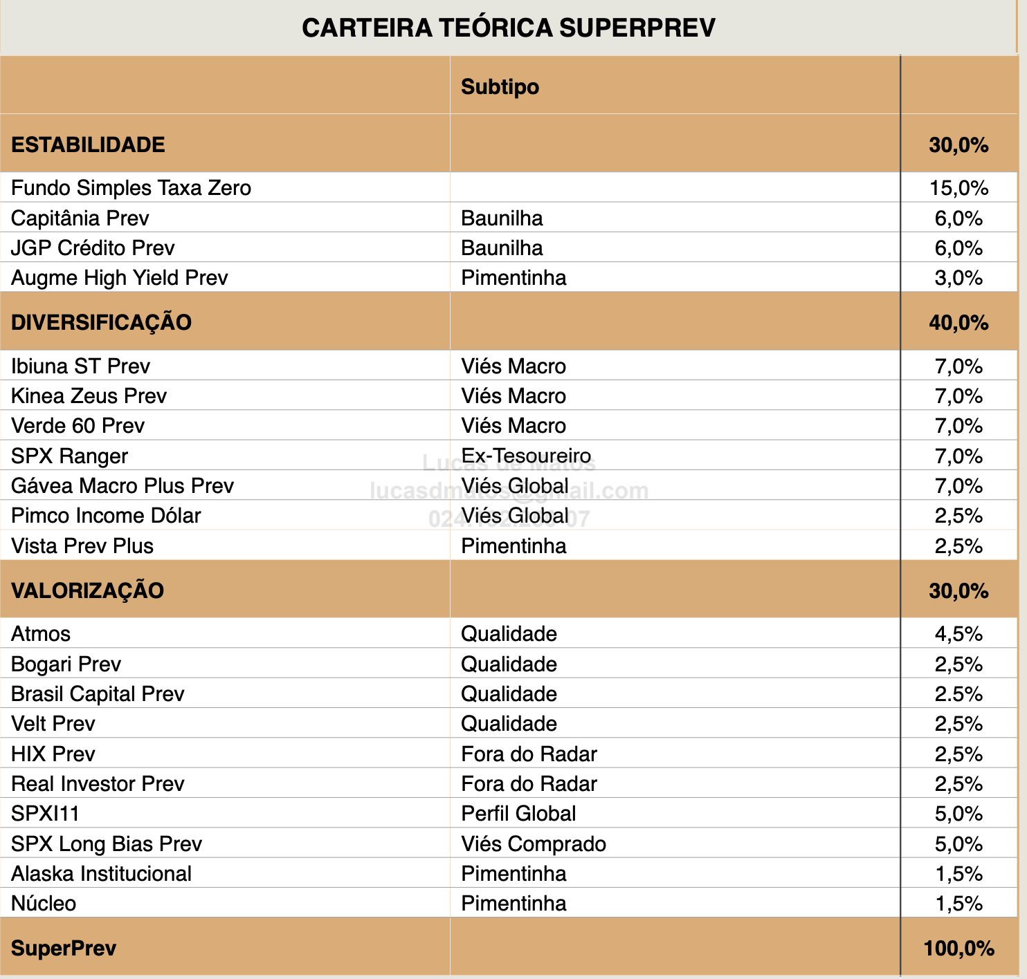
Estabilidade | Diversificação | Valorização | PREV
AUGME XP SEGUROS PREV HY FIE I RESP LIMITADA FIF MULTIMERCADO CRÉDITO PRIVADO | ACESSO IBIUNA ST PREV 2 RESP LIMITADA FIF CIC MULTIMERCADO CRÉDITO PRIVADO | ACS ENCORE LONG BIAS BTG PREV 100 PREVIDÊNCIA FIF CIC MULTIMERCADO | 1
CAPITÂNIA CREDPREVIDÊNCIA ICATU RESP LIMITADA FIF CIC RENDA FIXA CRÉDITO PRIVADO | ACESSO IBIUNA ST PREV RESP LIMITADA FIF CIC MULTIMERCADO CRÉDITO PRIVADO | ALASKA 100 LONG ONLY ICATU PREVIDÊNCIA FIF MULTIMERCADO PREVIDENCIÁRIO | 2
CAPITÂNIA PREV ADVISORY XP SEGUROS RESP LIMITADA FIC RENDA FIXA CRÉDITO PRIVADO | ACESSO LEGACY CAPITAL PREV 2 RESP LIMITADA FIF CIC MULTIMERCADO | ALASKA 70 LONG ONLY ICATU FIF MULTIMERCADO PREVIDENCIÁRIO | 3
CAPITÂNIA PREV BP FIF RENDA FIXA | ACESSO SPX LANCER PLUS PREV 2 RESP LIMITADA FIF CIC MULTIMERCADO | ALASKA LONG ONLY 100 ADV XP SEGUROS RESP LIMITADA FIF CIC MULTIMERCADO PREVIDENCIÁRIO | 4
CAPITÂNIA PREV ITAÚ FIE RESP LIMITADA FIF CIC MULTIMERCADO CRÉDITO PRIVADO | ACS KAPITALO ZETA PREV FIC MULTIMERCADO | ALASKA LONG ONLY 70 ADVISORY XP SEGUROS RESP LIMITADA FIF CIC MULTIMERCADO PREVIDENCIÁRIO | 5
JGP CRÉDITO ITAÚ RESP LIMITADA FIF CIC RENDA FIXA PREVIDENCIÁRIO CRÉDITO PRIVADO | ACS SPX RANGER PREVIDÊNCIA FIC MULTIMERCADO | ALASKA LONG ONLY PREVIDÊNCIA 70 FIF CIC MULTIMERCADO | 6
JGP CRÉDITO PREV ADVISORY XP SEGUROS RESP LIMITADA FIF CIC RENDA FIXA CRÉDITO PRIVADO LP | BRADESCO IBIUNA HEDGE ST PREV FIE II RESP LIMITADA FIF CIC MULTIMERCADO | ALASKA PREVIDÊNCIA 100 LONG ONLY FIF CIC MULTIMERCADO | 7
JGP CRÉDITO TIPO 1 ICATU RESP LIMITADA FIF CIC RENDA FIXA PREVIDENCIÁRIO CRÉDITO PRIVADO LP | BRADESCO IBIUNA HEDGE ST PREV PGBL/VGBL RESP LIMITADA FIF CIC MULTIMERCADO | BOGARI VALUE ICATU PREV RESP LIMITADA FIF MULTIMERCADO | 8
 | BRASILPREV GENOA CAPITAL CRUISE II RESP LIMITADA FIF CIC MULTIMERCADO | BOGARI VALUE Q ACCESS PREVIDÊNCIA FIF CIC AÇÕES | 9
 | BRASILPREV GENOA CAPITAL CRUISE RESP LIMITADA FIF CIC MULTIMERCADO | BP SPX PREV LONG BIAS PREV PREVIDÊNCIA FIF CIC MULTIMERCADO | 10
 | BRASILPREV IBIUNA ST RESP LIMITADA FIF CIC MULTIMERCADO CRÉDITO PRIVADO | BRASIL CAPITAL 100 B PREV RESP LIMITADA FIF CIC AÇÕES | 11
 | BRASILPREV KINEA SIGMA PREV RESP LIMITADA FIF CIC MULTIMERCADO | BRASIL CAPITAL 100 XP SEGUROS ADVISORY PREVIDÊNCIA RESP LIMITADA FIF CIC AÇÕES | 12
 | BRASILPREV KINEA SIGMA PREV RESP LIMITADA FIF MULTIMERCADO | BRASIL CAPITAL 70 XP SEGUROS ADVISORY PREVIDÊNCIA RESP LIMITADA FIF MULTIMERCADO | 13
 | BRASILPREV LEGACY CAPITAL RESP LIMITADA FIF CIC MULTIMERCADO | BRASIL CAPITAL I ITAÚ RESP LIMITADA FIF CIC AÇÕES PREVIDENCIÁRIO | 14
 | GENOA CAPITAL CRUISE PREV A RESP LIMITADA FIF CIC MULTIMERCADO | BRASIL CAPITAL ITAÚ IQ RESP LIMITADA FIF CIC AÇÕES PREVIDENCIÁRIO | 15
 | GENOA CAPITAL CRUISE PREV BTG RESP LIMITADA FIF CIC MULTIMERCADO | BRASILPREV BRASIL CAPITAL RESP LIMITADA FIF CIC AÇÕES | 16
 | GENOA CAPITAL CRUISE PREV ICATU SEGUROS RESP LIMITADA FIF CIC MULTIMERCADO | DAHLIA 70 ADVISORY XP SEGUROS II PREVIDÊNCIA RESP LIMITADA FIC MULTIMERCADO | 17
 | GENOA CAPITAL CRUISE PREV XP SEG RESP LIMITADA FIF CIC MULTIMERCADO | DAHLIA 70 ADVISORY XP SEGUROS PREVIDÊNCIA RESP LIMITADA FIC MULTIMERCADO | 18
 | GÁVEA MACRO XP SEGUROS RESP LIMITADA FIC MULTIMERCADO PREVIDENCIÁRIO CRÉDITO PRIVADO | DAHLIA BP PREV TOTAL RETURN 70 RESP LIMITADA FIF CIC MULTIMERCADO | 19
 | IBIUNA I ST PREV ITAÚ FIE RESP LIMITADA FIF CIC MULTIMERCADO CRÉDITO PRIVADO | DAHLIA PREV TOTAL RETURN 70 A RESP LIMITADA FIF CIC MULTIMERCADO | 20
 | IBIUNA ST PREV ACCESS FIF CIC MULTIMERCADO | DAHLIA TOTAL RETURN BP PREVIDÊNCIA FIC MULTIMERCADO | 21
 | IBIUNA ST PREV ICATU RESP LIMITADA FIF MULTIMERCADO CRÉDITO PRIVADO | ENCORE LONG BIASED XP SEGUROS 100 RESP LIMITADA FIC MULTIMERCADO PREVIDENCIÁRIO | 22
 | IBIUNA ST S PREV RESP LIMITADA FIF CIC MULTIMERCADO PREVIDENCIÁRIO CRÉDITO PRIVADO | ENCORE LONG BIASED XP SEGUROS PREV 70 RESP LIMITADA FIC MULTIMERCADO | 23
 | IBIUNA ST XP SEG PREV RESP LIMITADA FIC MULTIMERCADO CRÉDITO PRIVADO | HIX ICATU LONG ONLY QUALIFICADO 100 RESP LIMITADA FIF CIC MULTIMERCADO PREVIDENCIÁRIO | 24
 | ICATU VERDE MASTER PREV 60 QUALIFICADO RESP LIMITADA FIF CIC MULTIMERCADO | HIX PREV III PREVIDÊNCIA RESP LIMITADA FIF CIC AÇÕES | 25
 | ITAÚ VERDE MASTER PREV 60 QUALIFICADO RESP LIMITADA FIF CIC MULTIMERCADO | HIX XP SEGUROS PREV RESP LIMITADA FIC MULTIMERCADO | 26
 | KAPITALO ZETA XP SEG PREV RESP LIMITADA FIF CIC MULTIMERCADO | MANAGER BRASIL CAPITAL 100 RESP LIMITADA FIF CIC AÇÕES PREVIDENCIÁRIO | 27
 | KINEA PREV ATLAS BTG PACTUAL FIF CIC MULTIMERCADO | MANAGER ENCORE LONG BIAS S PREV RESP LIMITADA FIF CIC MULTIMERCADO PREVIDENCIÁRIO | 28
 | KINEA PREV ATLAS RESP LIMITADA FIF CIC MULTIMERCADO | MANAGER SPX LONG BIAS PREV RESP LIMITADA FIF CIC MULTIMERCADO PREVIDENCIÁRIO | 29
 | KINEA PREV ATLAS XP SEGUROS RESP LIMITADA FIC MULTIMERCADO | REAL INVESTOR 100 ICATU PREV QUALIFICADO RESP LIMITADA FIF CIC AÇÕES | 30
 | LEGACY CAPITAL ADVISORY II XP SEG RESP LIMITADA FIC MULTIMERCADO PREVIDENCIÁRIO | REAL INVESTOR 70 PREVIDENCIA FIF MULTIMERCADO | 31
 | LEGACY CAPITAL BS PREVIDÊNCIA FIF CIC MULTIMERCADO | REAL INVESTOR 70 XP SEG ADVISORY PREV RESP LIMITADA FIF MULTIMERCADO | 32
 | LEGACY CAPITAL ICATU FIF CIC MULTIMERCADO PREVIDENCIÁRIO | REAL INVESTOR ITAÚ VIDA E PREVIDÊNCIA RESP LIMITADA FIF CIC AÇÕES | 33
 | LEGACY CAPITAL ITAÚ I RESP LIMITADA FIF CIC MULTIMERCADO PREVIDENCIÁRIO | SPX LONG BIAS XP SEGUROS PREV RESP LIMITADA FIC MULTIMERCADO | 34
 | LEGACY CAPITAL PREV ADVISORY XP SEGUROS RESP LIMITADA FIC MULTIMERCADO | SPX PREV LONG BIAS ICATU QUALIFICADO RESP LIMITADA FIF CIC MULTIMERCADO | 35
 | MANAGER GENOA CAPITAL CRUISE PREV RESP LIMITADA FIF CIC MULTIMERCADO PREVIDENCIÁRIO | SPX PREV LONG BIAS ITAÚ RESP LIMITADA FIF CIC MULTIMERCADO | 36
 | MANAGER IBIUNA ST PREV RESP LIMITADA FIF CIC MULTIMERCADO PREVIDENCIÁRIO CRÉDITO PRIVADO | VELT A IQ RESP LIMITADA FIF CIC AÇÕES PREVIDENCIÁRIO | 37
 | MANAGER KINEA PREV ATLAS RESP LIMITADA FIF CIC MULTIMERCADO PREVIDENCIÁRIO | VELT ADVISORY XP SEGUROS PREV FIF CIC AÇÕES | 38
 | MANAGER LEGACY CAPITAL S RESP LIMITADA FIF CIC MULTIMERCADO PREVIDENCIÁRIO | VELT ICATU PREV QUALIFICADO FIF CIC AÇÕES | 39
 | MANAGER SPX LANCER PLUS RESP LIMITADA FIF CIC MULTIMERCADO PREVIDENCIÁRIO |  | 40
 | SPX LANCER PLUS ICATU PREVIDÊNCIA RESP LIMITADA FIF CIC MULTIMERCADO |  | 41
 | SPX LANCER PLUS XP SEGUROS PREVIDÊNCIÁRIO RESP LIMITADA FIC MULTIMERCADO |  | 42
...

Carteira du
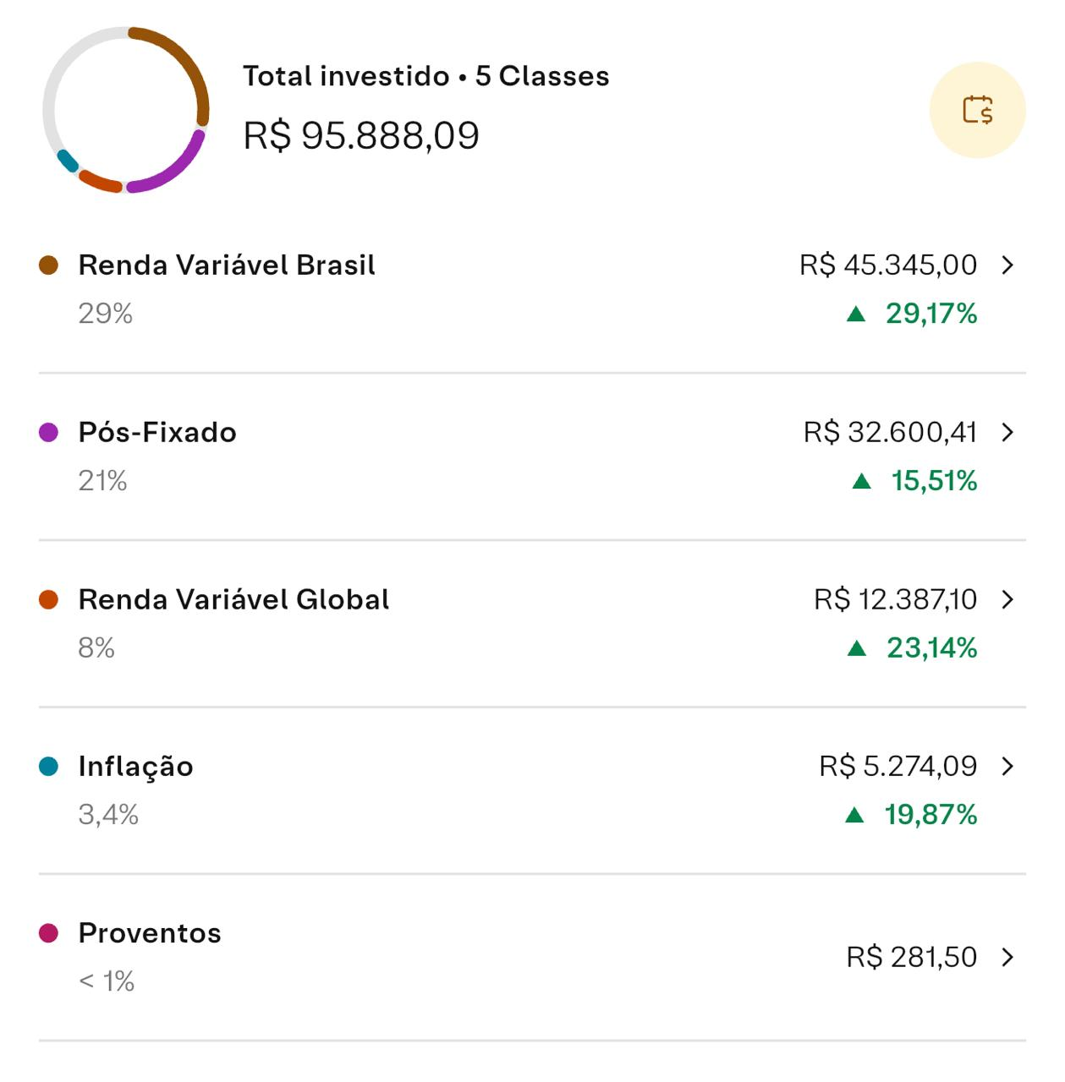
...
 | Classe de Ativo | Conservador | Moderado
 | Renda Fixa Pós-Fixada (DI) | 70% - 90% | 35% - 45%
 | Renda Fixa IPCA+ (Inflação) | 10% - 15% | 20% - 28%
 | Renda Fixa Prefixada | 0% - 10% | 10% - 15%
 | Multimercados | 5% | 10% - 15%
 | Ações Brasil (Bolsa) | 0% | 3% - 5%
 | Ativos Internacionais / FX | 0% | 5% - 8%
 | Alternativos (Ouro/Cripto) | 0% - 2% | 4%
...
Recomendado
6%
45%
3%
28%
12%
4%

